레시피
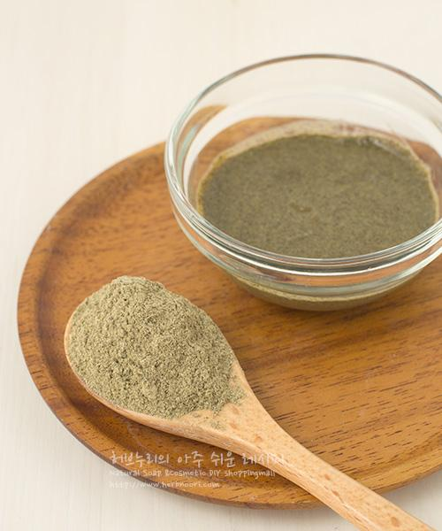
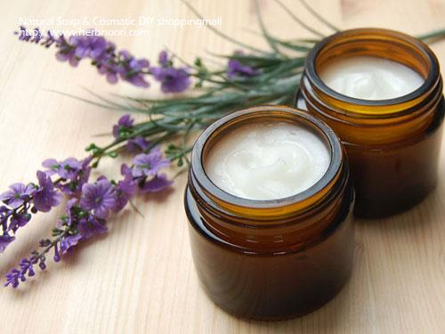
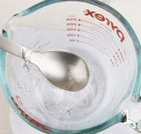
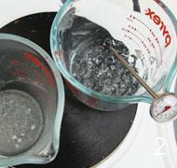
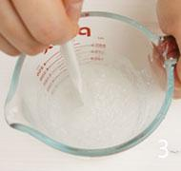
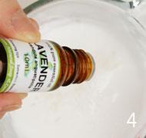
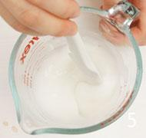
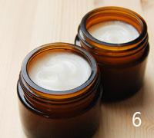
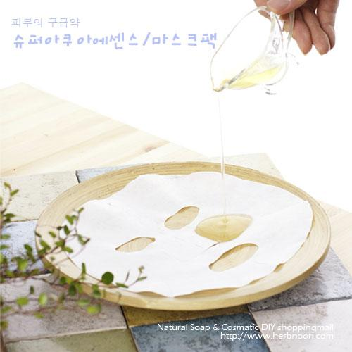
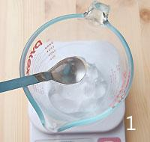
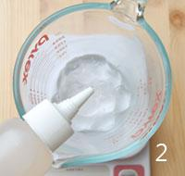
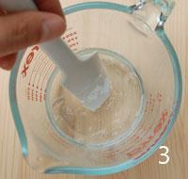
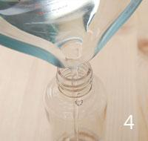
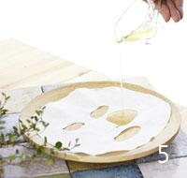
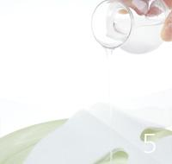
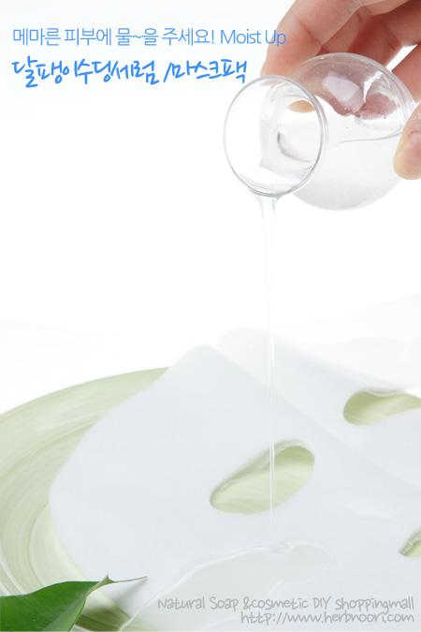
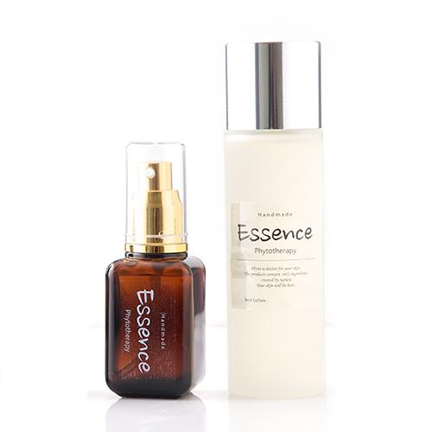
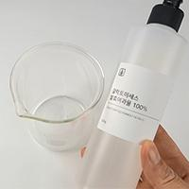
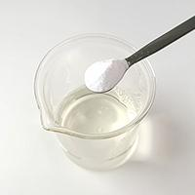
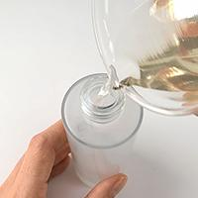
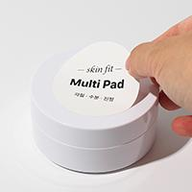
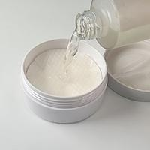
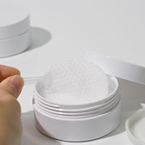
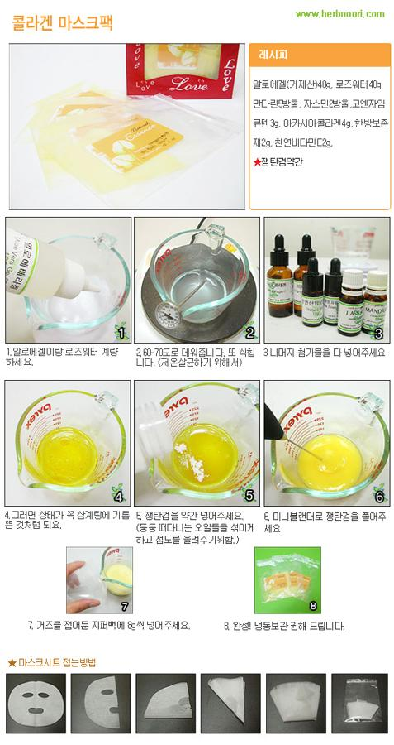
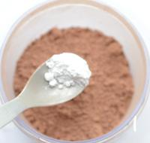
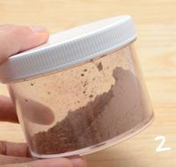
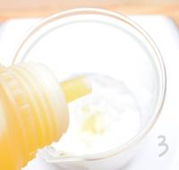
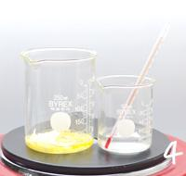
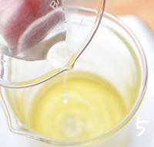
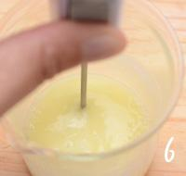
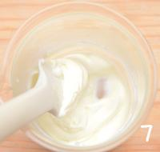
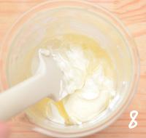
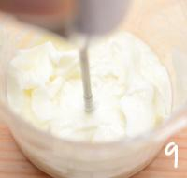
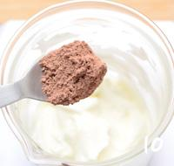
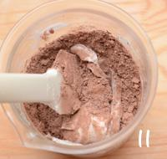
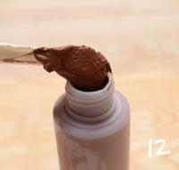
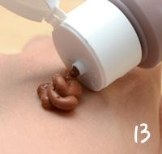
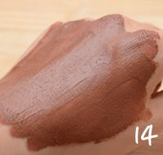
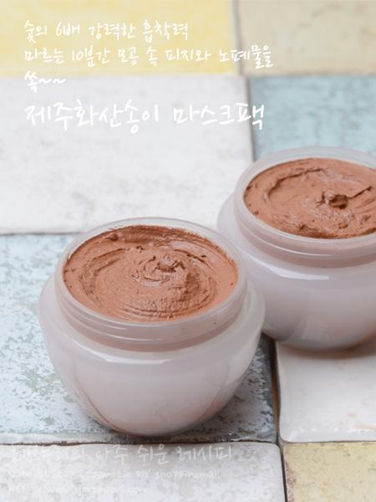
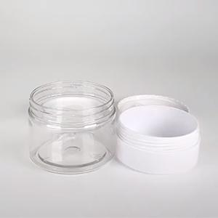
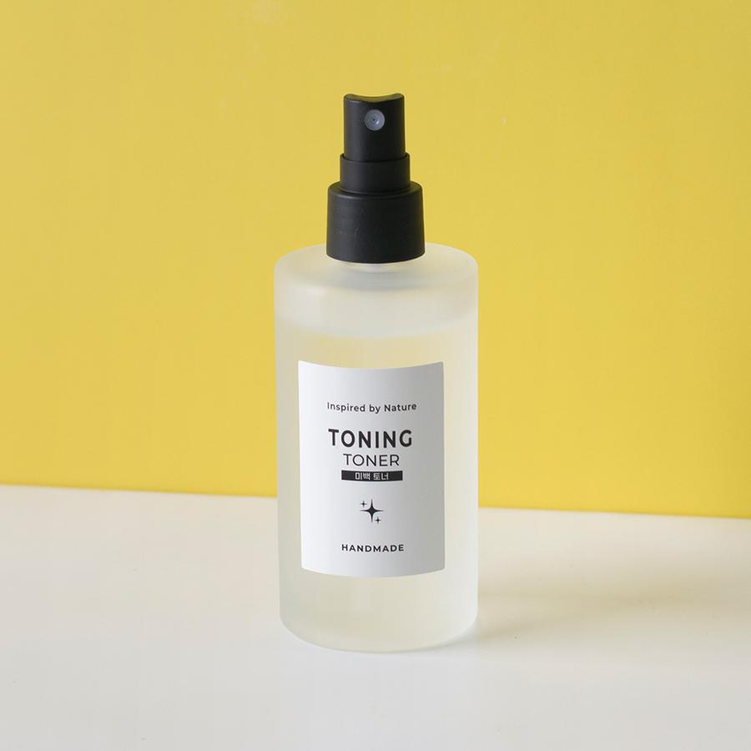
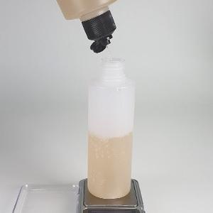
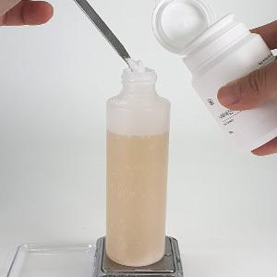
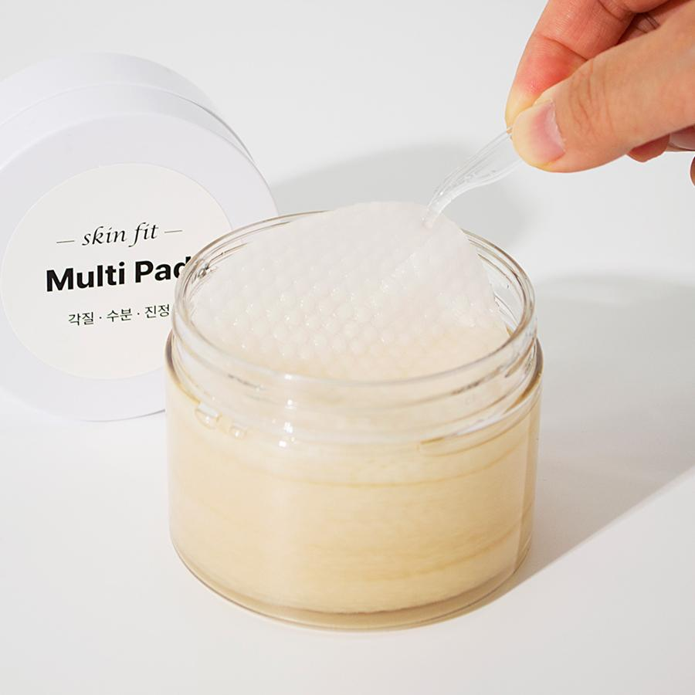
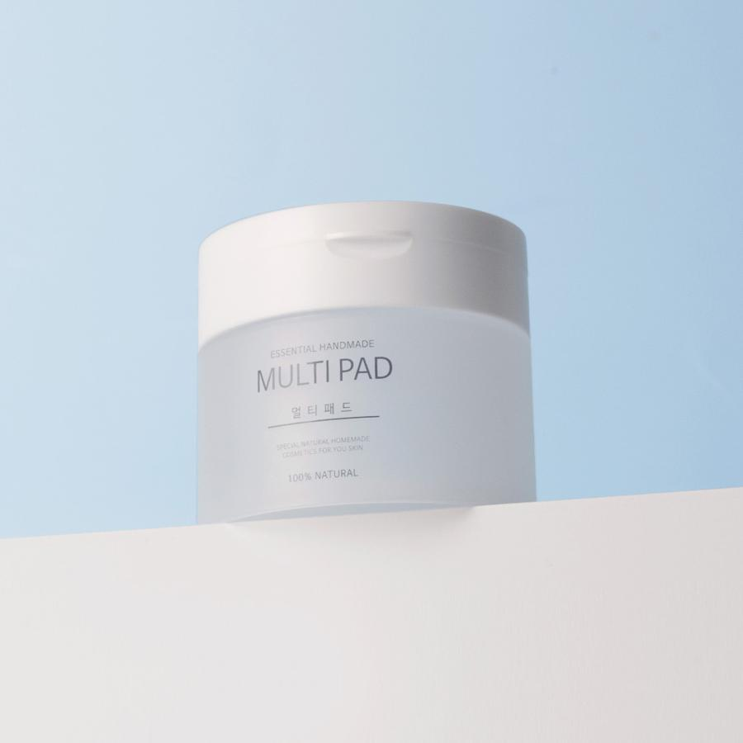
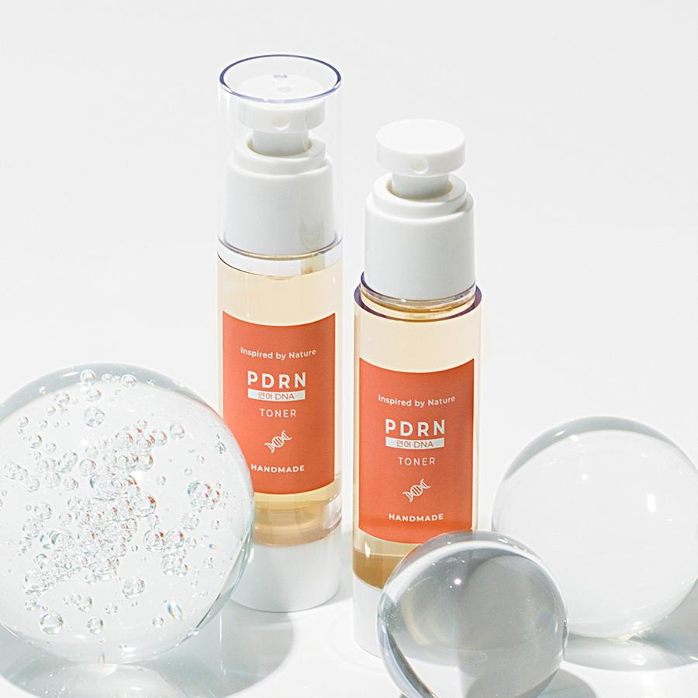
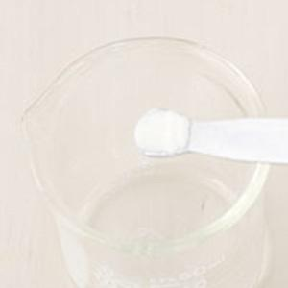
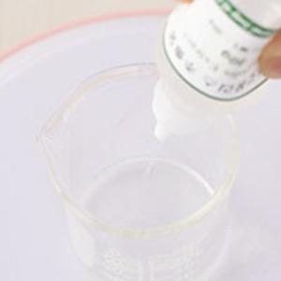
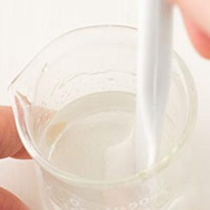
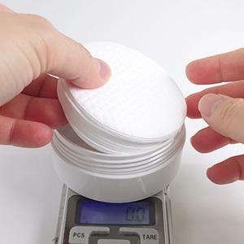







━ 팩·마스크·패드 골격 치트시트 (이 파일 25종 기준) ━
전형 구성(%): 수상 30~66% · 유상 6~9% · 유화 3~5% · 보습 4~5% · 활성 33~85% · 향 소량 · 방부 1~2% · 점증/pH 0~10% · 기타 5~33%
자주 쓰는 원료: 천연한방보존제×10 · 나이아신아마이드×9 · 1,2-헥산디올×9 · 네롤리워터×6 · 로즈워터×6 · 덱스판테놀×3 · 알로에모이스트×3 · 올리브유화왁스×3
⚠ 이 제형 배합 주의·기본원칙 · 클레이는 금속 도구 피하고, 굳기 전 씻어냄(과건조 시 당김). · 시트·패드는 수분 많아 오염·변질 취약 → 위생·방부 철저. · 가루 클레이는 수상에 먼저 분산 후 나머지 배합.
🎨 역할(phase) 읽는 법 — 아래 미니표 '역할' 색상의 뜻
수상 | 물·수용성 베이스. 제형의 대부분을 차지하는 뼈대이고, 수용성 활성·보습제가 여기 녹는다. 예) 정제수, 로즈워터, 알로에워터
유상 | 오일·버터 등 지용성. 피부에 유연·보습막·영양을 주고 발림성·리치함을 결정한다. 예) 호호바오일, 시어버터, 스쿠알란
유화 | 안 섞이는 물과 오일을 하나로 묶는 '다리'. 없으면 분리된다. 양으로 로션↔크림 점도도 좌우. 예) 올리브유화왁스, 몬타노브68
경화 | 왁스·고형. 제형을 굳혀 밤·스틱 형태를 만든다. 비율로 말랑↔단단이 갈린다. 예) 밀랍, 칸데릴라왁스
계면 | 피지·노폐물을 물에 씻겨나가게 하는 세정 성분. 거품·세정력을 담당. 예) 코코베타인, 데실글루코사이드
보습 | 공기·진피의 수분을 끌어와 붙잡는 습윤제. 촉촉함을 유지. 예) 글리세린, 프로판다이올, 솔비톨
활성 | 특정 효능(미백·진정·탄력 등)을 노리는 기능 성분. '이 제품의 컨셉'을 만든다. 예) 나이아신아마이드, 세라마이드, 추출물
향 | 향·아로마(에센셜오일 등). 소량(보통 ≤1%)으로 감성·아로마테라피. 예) 라벤더EO, 네롤리
색소 | 색을 내는 안료·펄. 색조·틴트 제형의 핵심. 예) 마이카, 산화철, 이산화티탄
방부 | 세균·곰팡이 번식을 억제. 물 있는 제형엔 사실상 필수. 예) 1,2-헥산디올, 천연한방보존제
점증/pH | 점도 조절(젤화)과 산도(pH) 조절. 사용감·안정성·방부 효력에 영향. 예) 잔탄검, 카보머, 구연산
기타 | 위 분류에 안 잡힌 것(완제 베이스·충전제 등). 예) 크림베이스, 옥수수전분
📖 배합 기본원리 — 왜 그렇게 하나
Q. 유화는 왜 같은 온도(65~75℃)에서? → 오일상 왁스가 녹아 액체이고 수상도 같은 온도여야 미세하게 섞인다. 온도차가 크면 닿는 순간 왁스가 굳어 알갱이·분리가 생긴다.
Q. 왜 식으며 저어주나 / 핸드블렌더? → 유화 입자를 더 잘고 고르게 쪼개면 분리가 줄고 발림·안정성이 좋아진다. 찬물에 받쳐 식히면 유화가 빨리·안정적으로 잡힌다.
Q. 물 있는 제형은 왜 방부 필수? → 물은 세균·곰팡이의 번식 배지다. 무방부는 수일 내 변질 → 냉장·소량 제조만. 방부력은 실제 챌린지(방부력) 테스트로 확인해야 한다.
Q. 왜 약산성(pH 5~6)? → 건강한 피부는 pH 4.5~5.5. 알칼리는 장벽을 들뜨게 하고, 적정 산성은 방부 효력과 일부 활성(산성 영역) 안정에 유리하다.
Q. 가루(점증·활성)는 왜 미리 분산? → 가루가 물에 닿자마자 겉만 수화돼 '덩어리(fish-eye)'가 진다. 글리세린 등에 미리 적셔 분산하거나 천천히 뿌리며 교반해야 곱게 풀린다.
Q. 무수(오일·밤)는 왜 방부 불필요하지만 물 유입 금지? → 물이 없으면 미생물이 못 큰다. 대신 사용 중 물이 들어가면 그 지점부터 상한다. 산패는 비타민E 등 항산화와 차광·밀폐로 늦춘다.

글루타치온 미백 패드 ↗ 원본
재료 | 용량 | % | 역할 | 특징 | 대체재료
글루타치온 | 30g | 30% | 활성 | 미백 효과 · 강력한 항산화 효과
알부틴 리포좀 | 20g | 20% | 활성 | 식약처인증 미백 고시 원료 · 멜라닌 색소 억제
나이아신아마이드 | 5g | 5% | 활성 | 미백 고시 원료, 비타민 B3 · 생긴 멜라닌 색소 발현 차단 | 화이트펩타이드
네롤리워터 | 38g | 38% | 수상 | 오렌지꽃수 · 진정, 피부건강 | 유기농네롤리워터
다중히아루론산 | 5g | 5% | 활성 | 수분 충전 · 고분자+중분자+저분자 | 에코 · 보습제
1,2 헥산디올 | 2g | 2% | 방부 | 항균, 방부, 보습 | 천연한방보존제1g · (네롤리워터의 양을 59g으로 늘려주세요.)
▶ phase 합계(%): 수상 38 · 활성 60 · 방부 2
— 상세내용 —
기미잡티에 착~붙이는 글루타치온 미백 패드 (에센스 100g) 난이도 : 하 소요시간 : 5분 효능 : 미백 가열과정 : X 보관 장소 : 상온 준비물 : 빈용기 150ml, (포켓)저울, 계량스푼, 멀티패드용기, 순면패드20매 용량참고 [100ml용기] 패드 20장 : 에센스 60~70g (넉넉하게 에센스 100g 기준 레시피입니다.) [200ml용기] 패드 40장 : 에센스 120~140g 연예인들의 피부를 하얗고 맑게 만들어 준다는 💊백옥 주사!💉 그 주성분이 ✨글루타치온✨이라는 걸 알고 계시나요? 비싼 백옥 주사 대신 집에서 😚글루타치온😚을 매일 매일 붙이세요. 기미, 잡티, 주근깨 흔적까지! 글루타치온 에센스를 가득 머금은 패드로 빈틈없는 미백✨충전하세요!👧🏻
— 만들기 —
글루타치온 미백 패드 만들기 1. 빈용기에 재료를 계량해주세요. 2. 나이아신아마이드가 녹을 때까지 섞어주세요. 3. 미백 에센스 완성! 4. 소독된 멀티패드 용기에 20장(40장)의 순면 패드를 넣고 5. 만들어 둔 에센스를 60~70g(120~130g) 정도를 부어주세요. 20장씩 만들어 사용하면 위생적입니다. 6. 1~2장씩 '양면 순면 패드'를 사용하세요. 집게사용으로 더욱 위생적으로 사용할 수 있어요. (매끈한 면은 에센스 팩용으로 엠보면은 각질, 노폐물 제거용으로 사용하세요.)
💡 설계 의도 (역설계 — 왜 이 양·비율인가)
· 베이스: 수상 38%(네롤리워터 38%)가 제형의 뼈대·수분 공급. · 기능: 활성 합 60%(글루타치온 30%, 알부틴 리포좀 20%, 나이아신아마이드 5%) → 이 제품이 노리는 효능 컨셉. · 마무리: 방부 2% 로 안정·사용감 보완. · 포인트: 활성 합이 높음 → 기능성(앰플·세럼급)에 집중한 처방.

곡물 영양 윤패드 ↗ 원본
재료 | 용량 | % | 역할 | 특징 | 대체재료
슈퍼곡물 단백질추출물 | 30g | 30% | 활성 | 단백질 케어로 · 피부에 깊은 영양 | 맥주효모추출물
갈락토미세스발효여과물 | 50g | 50% | 활성 | 발효여과물 · 보습, 탄력, 아미노산 · 미네럴 영양공급 | 비피다발효용해물
비오틴 | 15g | 15% | 활성 | 비타민B7, 피부 진정
덱스판테놀 | 3g | 3% | 활성 | 비타민B5, 보습 · 식약처 기능성 고시원료 | 판테놀
1,2-헥산디올 | 2g | 2% | 방부 | 항균, 방부, 보습 | 천연한방보존제1g · (네롤리워터의 양을 59g으로 늘려주세요.)
▶ phase 합계(%): 활성 98 · 방부 2
— 상세내용 —
화잘먹 곡물 영양 패드 (에센스 100g) 난이도 : 하 소요시간 : 5분 효능 : 보습, 영양 가열과정 : X 보관 장소 : 상온 준비물 : 빈용기 150ml, (포켓)저울, 계량스푼, 멀티패드용기, 순면패드20매 용량참고 [200ml용기] 패드 40장 : 에센스 120~140g 푸석한 피부로 메이크업이 잘 먹지 않을 때 곡물 영양 패드로 각질 제거와 동시에 보습을 채워보세요. 곡물 성분이 보습과 영양을 꽉 채워 촉촉함이 오래 지속되고 피부를 윤기있게 가꿔줍니다. |  |  |  |  |  |  |  |  | 
— 만들기 —
1. 용기에 모든 재료를 계량한 후 섞어주세요. 2. 다 섞일 때까지 흔들어 주세요. 3. 소독된 용기를 준비해 줍니다. 4. 멀티 패드 용기에 20장(40장)의 순면 패드를 넣고 5. 만들어 둔 에센스 60~70g(120~130g) 정도를 부어주세요. 20장씩 만들어 사용하면 위생적입니다. 6. 1~2장씩 '양면 순면 패드'를 사용하세요.집게 사용으로 더욱 위생적으로 사용할 수 있어요. (매끈한 면은 에센스 팩용으로 엠보면은 각질, 노폐물 제거용으로 사용하세요.)
💡 설계 의도 (역설계 — 왜 이 양·비율인가)
· 기능: 활성 합 98%(갈락토미세스발효여과물 50%, 슈퍼곡물 단백질추출물 30%, 비오틴 15%) → 이 제품이 노리는 효능 컨셉. · 마무리: 방부 2% 로 안정·사용감 보완. · 포인트: 활성 합이 높음 → 기능성(앰플·세럼급)에 집중한 처방.

녹차 모공 제로 패드 ↗ 원본
재료 | 용량 | % | 역할 | 특징 | 대체재료
녹차추출물 | 30g | 30% | 활성 | 모공 탄력 · 폴리페놀 풍부 | 녹소초 추출물 · 유기농 브라이트닝 5 등.


로즈마리워터 | 55g | 55% | 수상 | 모공탄력 | 프리미엄 · 녹차워터
아하바하파하 컴플렉스 | 10g | 10% | 점증/pH | AHA+ BHA+PHA 성분 · 각질제거, 노폐물정리
다중 히아루론산 | 3g | 3% | 활성 | 표피~진피 수분 충전 · 고분자+중분자+저분자 | 판테놀
1,2-헥산디올 | 2g | 2% | 방부 | 항균, 방부, 보습 | 천연한방보존제1g · (네롤리워터의 양을 59g으로 늘려주세요.)
▶ phase 합계(%): 수상 55 · 활성 33 · 방부 2 · 점증/pH 10
— 상세내용 —
깐달걀 피부 녹차 모공 제로 패드 (에센스 100g) 난이도 : 하 소요시간 : 5분 효능 : 모공 탄력 가열과정 : X 보관 장소 : 상온 준비물 : 빈용기 150ml, (포켓)저울, 계량스푼, 멀티패드용기, 순면패드20매 용량참고 [100ml용기] 패드 20장 : 에센스 60~70g (넉넉하게 에센스 100g 기준 레시피입니다.) [200ml용기] 패드 40장 : 에센스 120~140g 이제는 각질과 모공 케어를 한번에 간단하게 케어하세요. 모공 녹차 제로 패드는 AHA+ BHA+ PHA 성분 함유로 순하게 묵은 각질과 노폐물을 정리해 매끈한 피부로 가꿔줍니다. 녹차, 로즈마리 워터가 모공 탄력에 도움을 줍니다.
— 만들기 —
1. 용기에 모든 재료를 계량한 후 섞어주세요. 2. 다 섞일 때까지 흔들어 주세요. 3. 소독된 용기를 준비해 줍니다. 4. 멀티 패드 용기에 20장(40장)의 순면 패드를 넣고 5. 만들어 둔 에센스 60~70g(120~130g) 정도를 부어주세요. 20장씩 만들어 사용하면 위생적입니다. 6. 1~2장씩 '양면 순면 패드'를 사용하세요.집게 사용으로 더욱 위생적으로 사용할 수 있어요. (매끈한 면은 에센스 팩용으로 엠보면은 각질, 노폐물 제거용으로 사용하세요.)

💡 설계 의도 (역설계 — 왜 이 양·비율인가)
· 베이스: 수상 55%(로즈마리워터 55%)가 제형의 뼈대·수분 공급. · 기능: 활성 합 33%(녹차추출물 30%, 다중 히아루론산 3%) → 이 제품이 노리는 효능 컨셉. · 마무리: 방부 2% · 점증·pH 10% 로 안정·사용감 보완. · 포인트: 활성 합이 높음 → 기능성(앰플·세럼급)에 집중한 처방.

히아루론산 토너 & 패드 ↗ 원본
재료 | 용량 | % | 역할 | 특징 | 대체재료
11 히아루론산 | 15g | 15% | 활성 | 크기가 다른 11가지 히아루론산으로 피부 속부터 겉까지 수분채움, 단독 사용 가능 | 다중 히아루론산
아미노산17 컴플렉스 | 10g | 10% | 활성 | 실제 피부 각질층 아미노산 구성과 유사한 17가지 아미노산, 보습·톤오버 유도·재생·톤업
나이아신아마이드 | 2g | 2% | 활성 | 비타민B3, 식약처 미백 고시 원료 | 화이트펩타이드
네롤리워터 | 66g | 66% | 수상 | 오렌지꽃수, 수분, 진정, 결케어 도움 | 로즈워터, 정제수
에코 보습제 | 5g | 5% | 보습 | 옥수수 발효 보습제, 가볍고 오래가는 보습 | 낫또 모이스트
1,2-헥산디올 | 2g | 2% | 방부 | 항균, 방부, 보습 | 천연한방보존제1g · (네롤리워터의 양을 59g으로 늘려주세요.)
▶ phase 합계(%): 수상 66 · 보습 5 · 활성 27 · 방부 2
— 상세내용 —
11겹으로 촘촘하게 채워 피부 속까지 수분 충전! 히아루론산 토너 & 패드 (100g) 난이도 : 하 소요 시간 : 5분 피부 타입 : 모든 피부 가열 과정 : X 보관 장소 : 상온 준비물 : 용기 100ml, (포켓)저울, 계량스푼 [패드 만들 시 추가 준비물] 100ml 멀티 패드 용기 , 순면 패드 20매 (200ml 용기 사용 시 패드와 내용물을 증량) 히아루론산=수분자석 피부 속에도 존재하는 보습 성분으로 자체 무게의 300~1000배에 달하는 수분을 끌어당겨 저장하는 능력을 가지고 있습니다. 촉촉하고 탄력있는 피부는 물론 맑은 피부를 가꾸는데 도움을 줍니다. #수분보습막#수분잠금#속보습 빈틈 없이 촘촘한 11종 히아루론산으로 피부 겉부터 속까지 꽉! 찬 수분을 완성하세요. 히아루론산 토너 & 패드
— 만들기 —
1. 용기에 모든 재료를 계량한 후 섞어주세요. 2. 다 섞일 때까지 흔들어 주세요. 3. 소독된 용기를 준비해 줍니다. 4. 멀티 패드 용기에 20장(40장)의 순면 패드를 넣고 5. 만들어 둔 토너를 60~70g(120~130g) 정도를 부어주세요. 20장씩 만들어 사용하면 위생적입니다. 1~2장씩 '양면 순면 패드'를 사용하세요. 집게사용으로 더욱 위생적으로 사용할 수 있어요.
💡 설계 의도 (역설계 — 왜 이 양·비율인가)
· 제형: 수상 66% 중심 → 토너·미스트·젤 등 수상 제형(오일 넣으려면 가용화 필요). · 베이스: 수상 66%(네롤리워터 66%)가 제형의 뼈대·수분 공급. · 기능: 활성 합 27%(11 히아루론산 15%, 아미노산17 컴플렉스 10%, 나이아신아마이드 2%) → 이 제품이 노리는 효능 컨셉. · 마무리: 보습 5% · 방부 2% 로 안정·사용감 보완. · 포인트: 활성 합이 높음 → 기능성(앰플·세럼급)에 집중한 처방.

쿠퍼모근튼튼에센스&팩 ↗ 원본
재료 | 용량 | % | 역할 | 특징 | 대체재료
편백워터 | 30g | 30% | 수상 | 편백잎을 수증기증류, 아주 소량의 피톤치드함유 | 로즈마리워터
알로에모이스트 | 45g | 45% | 활성 | 점도, 수분공급, 진정 | 조금더 묽은 타입을 원하시면 80g 중 일부를 로즈워터,네롤리워터 등 대체가능
나이아신아마이드 | 5g | 5% | 활성 | 녹황색채소유래, 비타민B3 · 미백기능성 원료이기도 · 하지만 피부장벽을 강화효과 | 화이트펩타이드
윤모생기추출물 | 10g | 10% | 활성 | 호호바, 에스피노질리아, 호두, 아보카도,알로에, 캐모마일, 네틀, 엘더베리, 감국,만형자, 측백엽, 천궁, 백지, 세신,상백피, 한련초 추출물 | 진한 적하수오추출물,녹차추출물, 에스피노질리아, 네틀추출물 등...
쿠퍼펩타이드 | 10g | 10% | 활성 | 두피를 두껍게 | 펩타이드 류
천연한방보존제 | 1g | 1% | 방부 | 천연허브유래 균번식 억제제 복합처방 | 1,2-헥산디올0.6g · (갈락토미세스 발효여과물의 양을 12.4g로 줄여주세요.)
▶ phase 합계(%): 수상 30 · 활성 69 · 방부 1
— 상세내용 —
영양이 많고 좋은 땅에서 나무가 잘 자라듯 두피와 모발도 마찬가지입니다. 두피가 건강해야 힘이 있고 윤기있는 모발이 잘 자랍니다. 두피를 튼튼하고 힘있게 만들어주는 원료 총집합! 편백워터, 나이아신아마이드, 윤모생기추출물(동서양 허브 복합처방), 쿠퍼펩타이드까지. [잘~ 사용하는 방법] 1.저녁에 샴푸하신 후 원하는 두피부분에 용기 끝을 이용해 직접 도포한다. 2.손지문을 이용해 2~3분간 마사지하면서 흡수시킨다. 3.5~15분간 방치한 후 헹궈낸다. (더 긴시간을 두셔도 되지만 끈적합니다. 반드시 헹궈내세요.) 주1~2회 두피상태에 따라 매일 가능
— 만들기 —
초정밀 만들기과정 1.편백워터 2. 쿠퍼펩타이드, 나이아신아마이드, 윤모생기추출물, 천연한방보존제 3. 알로에모이스까지 계량해주세요. (한마디로 모든 재료를 한꺼번에 계량하시라는 이야기^^;) 4.모든 재료가 잘 섞이도록 골고루 섞어주세요. 알로에모이스트를 으깨듯^^ 5. 통주걱으로 확인하셔서 덩어리진 부분이 없는지 확인하시고 6.용기에 넣어주시면 완성^^
💡 설계 의도 (역설계 — 왜 이 양·비율인가)
· 베이스: 수상 30%(편백워터 30%)가 제형의 뼈대·수분 공급. · 기능: 활성 합 69%(알로에모이스트 45%, 윤모생기추출물 10%, 쿠퍼펩타이드 10%) → 이 제품이 노리는 효능 컨셉. · 마무리: 방부 1% 로 안정·사용감 보완. · 포인트: 활성 합이 높음 → 기능성(앰플·세럼급)에 집중한 처방.

생기수분 부활초 수면팩 [오일/유화제] ↗ 원본
재료 | 용량 | % | 역할 | 특징 | 대체재료
로즈힙오일 | 5g | 5% | 유상 | 리놀렌산풍부 · 주름노화관리 도움 | 골든호호바 또는 · 원하는 베이스오일
올리브유화왁스 | 4g | 4% | 유화 | 자체 점증, 보습, 수분공급 | 올리브유화왁스4g · (빠른 유화, 점도를 원할시)
알로에모이스트 | 68g | 73% | 활성 | 순수한 물 · 완성품의 색을 고르게. | 조금더 묽은 타입을 원하시면 80g 중 일부를 로즈워터,네롤리워터 등 대체가능 |  |  |  | 
부활초 줄기세포 / (캘러스) 배양액 | 10g | 11% | 활성 | 부활초 캘러스 배양 추출물 | 인삼줄기세포 · 장미줄기세포 등
트레할로스 | 4g | 4% | 기타 | 보습, 탈취 | 낫또모이스트 · 판테놀, 리피듀어 · 히아루론산 등
알파비사보롤 | 1g / (40방울) | 1% | 유상 | 오일, 에코인증 · 미백 트러블진정 성분 · Candeia Tree에서 추출 | 알부틴
수용성보존제 | 1g | 1% | 방부 | 식물복합추출물 · 균번식 억제제 | 천연한방보존제 · 나트로틱스 · (워터류1g 줄이고 2g)
만다린EO | 5방울 | <1% | 향 | 귤껍질오일 | 원하는 아로마오일
▶ phase 합계(%): 유상 6 · 유화 4 · 활성 84 · 향 0 · 방부 1 · 기타 4
— 상세내용 —
부활초는 건조한 사막에서 자라는데 가물면 잎이 공처럼 둥글게 말려 오그라들어 죽은 것처럼 보이다가 비가 오면 금방 새파랗게 살아나게 됩니다. 이러한 질긴 생명력 때문에 부활초라고 불립니다. 피부가 잠든 사이 마른 피부에 수분을 채워줄 수 있는 부활초 수면팩을 안내해드립니다 . 초정밀 과정 [ 계량] 1. 알로에모이스트와 오일/유화제를 각각 다른 비커에 계량해주세요.
— 만들기 —
2. 알로에모이스트를 골고루 섞으면서 70°C정도로 데워주세요. [데우기] 3. 알로에모이스트가 데워지면 유상을 올려서 올리브유화왁스를 녹여주세요. 온도는 70°C정도로 데워주세요. ※ 올리브유화왁스가 녹으면 꺼내세요. 그러면 거의 온도가 맞춰집니다. [유상+수상] 4.수상을 유상에 넣어줍니다. 워터류는 약간 걸쭉한 상태입니다. [섞기] 5.골고루 섞어주세요.. 6.온도가 떨어지면 크림제형이 나옵니다 . [첨가물 넣기] 7. 50°C이하로 식었을 때 첨가물과 에센셜오일을 넣어주세요. 8. 통주걱이나 교반봉을 이용해 골고루 섞어주세요. 9..용기에 넣어주면 완성. |  |  |  |  |  |  | 
💡 설계 의도 (역설계 — 왜 이 양·비율인가)
· 베이스: 유상 중심, 주 오일 로즈힙오일(5%)로 보습막·발림 설계. · 기능: 활성 합 84%(알로에모이스트 73%, 부활초 줄기세포 / (캘러스) 배양액 11%) → 이 제품이 노리는 효능 컨셉. · 마무리: 방부 1% 로 안정·사용감 보완. · 포인트: 유상 대비 유화제가 넉넉 → 분리 적고 안정 중시(묵직할 수). · 포인트: 활성 합이 높음 → 기능성(앰플·세럼급)에 집중한 처방.

맑아지는 노니팩 ↗ 원본
재료 | 용량 | % | 역할 | 특징 | 대체재료
노니분말 | 2g | 13% | 기타 | 티스푼 1
오트밀분말 | 3g | 20% | 기타 | 티스푼 1 | 밀가루^^
노니추출물 | 10g | 66% | 활성 | 분말들의 2배 · 마요네즈 농도로 맞춰주세요. | 노니주스
에센셜오일 | 2방울 내외 | 1% | 향 | 아래표를 참고하세요. · 좋아하거나 가지고 있는 · 오일 한가지 넣어도 됩니다. | 아로마테라피효과 · 원하는 에센셜오일
▶ phase 합계(%): 활성 66 · 향 1 · 기타 33
— 상세내용 —
노니는 열대지방의 과일 중 하나로 신이 주신 열매라는 별칭이 있을 정도로 다양한 효능을 가지고 이용되어 왔는데요 . 노니는 비타민 , 아미노산 , 미네랄 등 각종 영양 성분이 풍부해 영양 공급을 도와주고 탁월한 항산화 작용으로 피부를 탱탱하고 건강하게 만들어 줍니다 . 1일 1팩 필오프 타입도 좋지만 분말이 있다면 간단하게 물에 개어서 쓱쓱 바르고 씻어내면 되는 워시오프타입도 좋아요. 피부타입에 따라 건성, 민감성은 1~2회, 여드름, 지성피부는 2~3회 해주세요. 노니 팩으로 블링블링한 피부로 가꿔 보세요. 만들기 과정 *1회분량입니다. 팩할 때마다 만들어주세요. |  |  |  |  |  | 
— 만들기 —
1.노니분말과 오트밀분말을 계량하고 2. 마요네즈농도가 되도록 추출물을 넣어주세요. 3. 골고루 섞어주세요. 4.팩붓이나 손으로 얼굴에 펴발라주세요. 팩 전에 클렌징을 해주세요. 모공이 열리고 각질은 충분히 불려진 상태에서 팩을 하시면 더 좋아요. 5.10~15분정도 팩제가 구덕구덕 마르면 6. 씻어주세요. 너무 오랫동안 있으면오히려 피부자극이 될 수 있어요.
💡 설계 의도 (역설계 — 왜 이 양·비율인가)
· 기능: 활성 합 66%(노니추출물 66%) → 이 제품이 노리는 효능 컨셉. · 마무리: 향 1% 로 안정·사용감 보완. · 포인트: 활성 합이 높음 → 기능성(앰플·세럼급)에 집중한 처방.

어성 진정 팩 ↗ 원본
재료 | 용량 | % | 역할 | 특징 | 대체재료
어성초분말 | 2g | 13% | 기타 | 티스푼 1 | 녹차, 병풀, 알란토인,카렌듈라추출물, 유기농 프레쉬 5솔루션 등
오트밀분말 | 3g | 20% | 기타 | 티스푼 1 | 밀가루^^
어성초추출물 | 10g | 66% | 활성 | 분말들의 2배 · 마요네즈 농도로 맞춰주세요. | 정제수 · 로즈워터 등
(라벤더) / 에센셜오일 | 0~2방울 | <1% | 향 | 라벤더허브에서 수증기추출법으로 추출하는 과정에서 생기는 부산물, 라벤더허브의 수용성성분이 다량 녹아있다. 모든피부적합. 진정 | 네롤리,카모마일저먼 · (:일때 양을줄임-2방울) · 로먼카모마일 등
▶ phase 합계(%): 활성 66 · 향 0 · 기타 33
— 상세내용 —
무제 문서 어성초 =약모밀 '약모밀'이란 이름은 잎 모양이 메밀과 닮았는데 약초로 많이 쓰인다고 붙었다. 잎을 비비면 비린내가 난다하여 '어성초'라 불립니다. ​ 모든 약들은 다 독특한 특징을 가지고 있는데 어성초의 특징은 바로 이 비린내에 있는 것입니다. 비린내를 유발하는 성분은 데카노일아세트알데히드(decanoyl acetaldehyde)라는 성분으로 피부 트러블를 많은 도움을 줍니다. 특수 성분 때문에 트러블 피부에 두루 사용되고 피부를 맑게 해줍니다. 1일 1팩 필오프 타입도 좋지만 분말이 있다면 간단하게 물에 개어서 쓱쓱 바르고 씻어내면 되는 워시오프타입도 좋아요. 쓰레기도 나오지 않습니다. 제로 웨이스트^^ 피부타입에 따라 건성, 민감성은 1~2회, 여드름, 지성피부는 2~3회 해주세요. 어성초 팩으로 트러블 피부 어서 어서 진정해보세요. 만들기 과정 *1회분량입니다. 팩할 때마다 만들어주세요.
— 만들기 —
1.어성초분말과 오트밀분말을 계량하고 2. 마요네즈농도가 되도록 추출물을 넣어주세요. 3. 골고루 섞어주세요. 4.팩붓이나 손으로 얼굴에 펴발라주세요. 팩 전에 클렌징을 해주세요. 모공이 열리고 각질은 충분히 불려진 상태에서 팩을 하시면 더 좋아요. 5.10~15분정도 팩제가 구덕구덕 마르면 6. 씻어주세요. 너무 오랫동안 있으면오히려 피부에 자극이 될 수 있어요.
💡 설계 의도 (역설계 — 왜 이 양·비율인가)
· 기능: 활성 합 66%(어성초추출물 66%) → 이 제품이 노리는 효능 컨셉. · 포인트: 활성 합이 높음 → 기능성(앰플·세럼급)에 집중한 처방.

보톡스 수면팩 [오일류] ↗ 원본
재료 | 용량 | % | 역할 | 특징 | 대체재료
캐모마일인퓨즈오일 | 8g | 8% | 활성 | 인퓨즈오일, 오일에 캐모마일드라이허브를 담군 후 유효성분을 우려냄. | 햄프씨드오일, 보리지,달맞이,동백, 카렌듈라, 호호바오일 등
올리브유화왁스 | 3g | 3% | 유화 | 오일과 물의 분리를 저지, 올리브오일 유래 | 올리브유화왁스4g · (빠른 유화, 점도를 원할시)
알로에베라겔 | 75g | 75% | 활성 | 자체 점증, 보습, 수분공급 | 조금더 묽은 타입을 원하시면 80g 중 일부를 로즈워터,네롤리워터 등 대체가능
세라마이드리퀴드 / (수용성) | 5g | 5% | 활성 | 피부보호막, 촉촉함이 오래오래
보톡스펩타이드 | 8g | 8% | 활성 | 헥사펩타이드 · 보톡스와 같이 노화,탄력관리 펩타이드 | 아데노신 · EGF등
천연한방보존제 | 1g | 1% | 방부 | 균번식억제 | 1,2-헥산디올2g · (알로에베라겔의 양을 74g으로 줄여주세요.)
라벤더에센셜오일 | 5방울 | <1% | 향 | 숙면,진정, 아로마테라피효과 | 오렌지, 로먼카모마일EO등
▶ phase 합계(%): 유화 3 · 활성 96 · 향 0 · 방부 1
— 상세내용 —
팩이라고하면 얼굴에 붙이는 시트마스크를 떠올리는데 붙인 상태에서 잠시지만 자연스러운 생활이 불가능하고 시간이 지난 후 간단 클렌징을 해야합니다. 바쁜 일상도 소화하기 힘든데^^;; 팩을 하고 있을 여유가 없다는 거죠. 수면팩은 말 그대로 바르고만 자도 수분공급, 영양공급을 해주는 크림타입의 간단한 팩입니다. 알로에모이스트가 들어가 수분공급을 해주고 바르는 보톡스라 불리는 헥사펩타이드, 보톡스펩타이드 가 주름관리과 탄력을 잠자는 동안 도와줄 수 있습니다. 또 아로마오일 중 숙면에 효과적인 것들이 있습니다. 심신을 진정시켜주는 라벤더 , 달콤한 사과향 로먼캐모마일 , 따뜻한 느낌의 오렌지 , 혈액순환을 돕고 이완시켜주는 마조람 이 바로 그것입니다. 수면팩에 카모마일인퓨즈오일, 라벤더에센셜오일을 넣어서 바르고 잠자는 동안 피부와 몸을 편안하게 만들어보세요.
— 만들기 —
만들기과정 1.알로에모이스트와 오일/유화제를 계량합니다. 2. 오일/유화제, 알로에베라겔을 60-70도로 데워줍니다. 3. 온도가 비슷해지면 알로에모이스트를 오일/워터에 섞어줍니다. 알뜰주걱 으로 섞어주셔도 됩니다. 4. 온도가 50도로 떨어지면 에센셜오일을 비롯 나머지 첨가물을 계량해주세요. 5. 알뜰주걱 으로 많이 섞어주세요. 6.크림용기에 담아주시면 완성.
💡 설계 의도 (역설계 — 왜 이 양·비율인가)
· 기능: 활성 합 96%(알로에베라겔 75%, 캐모마일인퓨즈오일 8%, 보톡스펩타이드 8%) → 이 제품이 노리는 효능 컨셉. · 마무리: 방부 1% 로 안정·사용감 보완. · 포인트: 활성 합이 높음 → 기능성(앰플·세럼급)에 집중한 처방.

슈퍼아쿠아 에센스/마스크팩(트러블용) ↗ 원본
재료 | 용량 | % | 역할 | 특징 | 대체재료
허브누리 / 알로에베라겔 | 60g | 61% | 활성 | 수분공급,젤타입, 자체점도, 점도조절제역할 ,진정 | 로즈플라워겔 · 네롤리플라워겔
편백워터 | 10g | 10% | 수상 | 여드름, 트러블 피부에 좋은 편백를 수증기증류법. | 위치헤이즐워터
진한 ~어성초추출물 | 18g | 18% | 활성 | 트러블진정 등 | 카렌듈라추출물 등
진한~녹차추출물 | 10g | 10% | 활성 | 다량의 폴리페놀성분, 진정 | 어성초추출물
천연한방보존제 | 1g | 1% | 방부 | 복합균번식억제제 | 1,2-헥산디올2g · (편백워터의 양을 9g으로 줄여주세요.)
▶ phase 합계(%): 수상 10 · 활성 89 · 방부 1
— 상세내용 —
어떤 제품을 발라도 피부에 변화가 느껴지지 않을 때가 있습니다. 이는 피부가 집중 케어를 원한다는 신호인데요.. 이때 손쉽게 선택할 수 있는 것이 시트 마스크. 피부가 당기거나 각질이 일어났을 때 짧은 시간 안에 즉각적인 수분과 영양을 공급해 '피부 구급약'이라 불리기도 합니다. 딥클렌징으로 피부 노폐물을 말끔히 제거한 후 사용해야 효과적입니다. 시트 두께 또한 두껍고 조직이 촘촘한 것을 선택해야 외부공기를 막아 영양 성분이 피부 속까지 잘 스며들고 일주일에 2~3회정도 마스크팩을 해주면 촉촉한 피부를 유지할 수 있습니다.
— 만들기 —
만들기과정 1.알로에모이스트를 계량하고 2.나머지 재료를 계량한다. 3.고른 점도가 나오도록 섞어준다. [마스크팩하는 방법] 1. 미온수로 꼼꼼 세안하시고 물기를 제거한다. 2. 마스크팩에 물을 적신 후 꼭짠다. 3. 마스크팩에 피부타입별 에센스를 적당량 골고루 적신다. 4. 마스크를 얼굴 전체에 편 뒤 가볍게 두드리면서 피부에 밀착시킨다. 5. 10~15분 후 얼굴 바깥쪽부터 자연스럽게 떼어낸다. 6. 별도의 세안을 하지 않아도 되며 떼어낸 후 얼굴에 에센스가 남아있으면 가볍게 두드려주면 완전히 흡수된다. 4. 용기에 담으면 완성. 에센스로 사용해도 되고 필요할 때 마스크팩에 적셔서 사용한다. 5.주2~3회 마스팩을 10~15분간 하면 촉촉한 피부를 유지할 수 있다.
💡 설계 의도 (역설계 — 왜 이 양·비율인가)

· 베이스: 수상 10%(편백워터 10%)가 제형의 뼈대·수분 공급. · 기능: 활성 합 89%(허브누리 / 알로에베라겔 61%, 진한 ~어성초추출물 18%, 진한~녹차추출물 10%) → 이 제품이 노리는 효능 컨셉. · 마무리: 방부 1% 로 안정·사용감 보완. · 포인트: 활성 합이 높음 → 기능성(앰플·세럼급)에 집중한 처방.

슈퍼아쿠아 에센스/마스크팩(화이트) ↗ 원본
재료 | 용량 | % | 역할 | 특징 | 대체재료
허브누리 / 알로에베라겔 | 50g | 50% | 활성 | 수분공급, 진정, 젤타입, 자체점도 | 로즈플라워겔. · 네롤리플라워겔
네롤리워터 | 16g | 16% | 수상 | 오렌지꽃 수증기추출, 진정 | 로즈워터
화이텐스 | 15g | 15% | 활성 | 상황버섯,노란만병초, 프로폴리스 등 복합추출물 | 감초, 녹차, 오이추출물 등
상백피추출물 | 10g | 10% | 활성 | 뽕나무뿌리껍질 추출성분 | 감초, 녹차추출물
히아루론산 | 8g | 8% | 활성 | 고보습, 점도조절 | 에코보습제 · 낫또모이스트 등 · 촉촉함을 원한다면 히아루론산을 더 · 추가해주세요.
천연한방보존제 | 1g | 1% | 방부 | 균번식 억제 | 1,2-헥산디올2g · (네롤리워터의 양을 15g으로 줄여주세요.)
▶ phase 합계(%): 수상 16 · 활성 83 · 방부 1
— 상세내용 —
어떤 제품을 발라도 피부에 변화가 느껴지지 않을 때가 있습니다. 이는 피부가 집중 케어를 원한다는 신호인데요.. 이때 손쉽게 선택할 수 있는 것이 시트 마스크. 피부가 당기거나 각질이 일어났을 때 짧은 시간 안에 즉각적인 수분과 영양을 공급해 '피부 구급약'이라 불리기도 합니다. 딥클렌징으로 피부 노폐물을 말끔히 제거한 후 사용해야 효과적입니다. 수분공급이 탁월하고 동시에 뽀얀 피부를 만들어 줄 수 있는 에센스/마스크팩입니다. 수분이 많고 자체점도가 있는 알로에모이스트, 히아루론산으로 젤타입을 만들고 또 뽀얀 피부를 위한 화이텐스, 상백피추출물을 넣어 갔습니다. 평소에는 에센스로 사용하시고 필요에 따라 자극이 없는 순면 마스크시트를 이용해 마스크팩을 만들어 사용하세요. 시트 두께 또한 두껍고 조직이 촘촘한 것을 선택해야 외부공기를 막아 영양 성분이 피부 속까지 잘 스며들고 일주일에 2~3회정도 마스크팩을 해주면 촉촉한 피부를 유지할 수 있습니다.
— 만들기 —
만들기과정 1.알로에모이스트를 계량하고 2.나머지 재료를 계량한다. 3.고른 점도가 나오도록 섞어준다. [마스크팩하는 방법] 1. 미온수로 꼼꼼 세안하시고 물기를 제거한다. 2. 마스크팩에 물을 적신 후 꼭짠다. 3. 마스크팩에 피부타입별 에센스를 적당량 골고루 적신다. 4. 마스크를 얼굴 전체에 편 뒤 가볍게 두드리면서 피부에 밀착시킨다. 5. 10~15분 후 얼굴 바깥쪽부터 자연스럽게 떼어낸다. 6. 별도의 세안을 하지 않아도 되며 떼어낸 후 얼굴에 에센스가 남아있으면 가볍게 두드려주면 완전히 흡수된다. 4. 용기에 담으면 완성. 에센스로 사용해도 되고 필요할 때 마스크팩에 적셔서 사용한다. 5.주2~3회 마스팩을 10~15분간 하면 촉촉한 피부를 유지할 수 있다.
💡 설계 의도 (역설계 — 왜 이 양·비율인가)
· 베이스: 수상 16%(네롤리워터 16%)가 제형의 뼈대·수분 공급. · 기능: 활성 합 83%(허브누리 / 알로에베라겔 50%, 화이텐스 15%, 상백피추출물 10%) → 이 제품이 노리는 효능 컨셉. · 마무리: 방부 1% 로 안정·사용감 보완. · 포인트: 활성 합이 높음 → 기능성(앰플·세럼급)에 집중한 처방.

슈퍼아쿠아 에센스/마스크팩(건성노화) ↗ 원본
재료 | 용량 | % | 역할 | 특징 | 대체재료
히아루론산 | 30g | 30% | 활성 | 고보습, 점도조절 | 에코보습제 · 낫또모이스트 등 · 촉촉함을 원한다면 히아루론산을 더 · 추가해주세요.
로즈워터 | 51g | 51% | 수상 | 장미꽃잎 수증기추출, 진정 | 네롤리워터
아카시아콜라겐 | 10g | 10% | 활성 | 아카시아꽃추출 콜라겐 | 콜라겐, 마린콜라겐,식물성 플라센타 등
아데노신 | 8g | 8% | 활성 | 식약청고시 노화탄력성분. | EGF, 아세틸헥사펩타이드,달팽이추출물등
천연한방보존제 | 1g | 1% | 방부 | 균번식억제 | 1,2-헥산디올2g · (로즈워터의 양을 50g으로 줄여주세요.)
▶ phase 합계(%): 수상 51 · 활성 48 · 방부 1
— 상세내용 —
어떤 제품을 발라도 피부에 변화가 느껴지지 않을 때가 있습니다. 이는 피부가 집중 케어를 원한다는 신호인데요.. 이때 손쉽게 선택할 수 있는 것이 시트 마스크! 피부가 당기거나 각질이 일어났을 때 짧은 시간 안에 즉각적인 수분과 영양을 공급해 '피부 구급약'이라 불리기도 합니다. 딥클렌징으로 피부 노폐물을 말끔히 제거한 후 사용해야 효과적입니다. 수분공급이 탁월하고 동시에 피부를 탄력있게 가꿀 수 있는 초간단 에센스/마스크팩 입니다. 고보습성분이면서 자체점도를 가지고 있는 히아루론산으로 젤타입을 만들고 또 탱탱한 피부를 위한 성분인 아카시아콜라겐, 아데노신이 들어 갔습니다. 평소에는 에센스로 사용하시고 필요에 따라 자극이 없는 순면 마스크시트를 이용해 마스크팩을 만들어 사용하세요. 시트 두께 또한 두껍고 조직이 촘촘한 것을 선택해야 외부공기를 막아 영양 성분이 피부 속까지 잘 스며들고 일주일에 2~3회정도 마스크팩을 해주면 촉촉한 피부를 유지할 수 있습니다.
— 만들기 —
만들기과정 1.히아루론산을 계량하고 2.나머지 재료를 계량한다. 3.고른 점도가 나오도록 섞어준다. [마스크팩하는 방법] 1. 미온수로 꼼꼼 세안하시고 물기를 제거한다. 2. 마스크팩에 물을 적신 후 꼭짠다. 3 .마스크팩에 피부타입별 에센스를 적당량 골고루 적신다. 4. 마스크를 얼굴 전체에 편 뒤 가볍게 두드리면서 피부에 밀착시킨다. 5. 10~15분 후 얼굴 바깥쪽부터 자연스럽게 떼어낸다. 6 .별도의 세안을 하지 않아도 되며 떼어낸 후 얼굴에 에센스가 남아있으면 가볍게 두드려주면 완전히 흡수된다. 4. 용기에 담으면 완성. 에센스로 사용해도 되고 필요할 때 마스크팩에 적셔서 사용한다. 5.주2~3회 마스팩을 10~15분간 하면 촉촉한 피부를 유지할 수 있다.
💡 설계 의도 (역설계 — 왜 이 양·비율인가)
· 베이스: 수상 51%(로즈워터 51%)가 제형의 뼈대·수분 공급. · 기능: 활성 합 48%(히아루론산 30%, 아카시아콜라겐 10%, 아데노신 8%) → 이 제품이 노리는 효능 컨셉. · 마무리: 방부 1% 로 안정·사용감 보완. · 포인트: 활성 합이 높음 → 기능성(앰플·세럼급)에 집중한 처방.

달팽이수딩세럼/마스크팩 ↗ 원본
재료 | 용량 | % | 역할 | 특징 | 대체재료
허브누리 / 알로에베라겔 | 60g | 61% | 활성 | 젤타입, 자체점도, 수분공급, 진정^^ | 로즈플라워겔 · 네롤리플라워겔
로즈워터 | 14g | 14% | 수상 | 장미꽃잎 수증기추출, 진정 | 원하는 플로랄워터
달팽이점액추출물 | 15g | 15% | 활성 | 달팽이가 움직일 때 몸에서 나오는 끈끈한 점액을 뮤신이라하는데 당과 면역단백질이 결합해 생긴 물질로 피부 수분을 유지하고 피부 유해물질로부터 면역강화 | EGF, 아세틸헥사펩타이드, 콜라겐 등등... |  |  | 
히아루론산 | 8g | 8% | 활성 | 보습제 | 글리세린, 리피듀어
천연한방보존제 | 1g | 1% | 방부 | 균번식 억제 | 1,2-헥산디올2g · (로즈워터의 양을 13g으로 줄여주세요.)
▶ phase 합계(%): 수상 14 · 활성 85 · 방부 1
— 상세내용 —
겨울철에는 조금만 방심해도 각질과 주름이 순식간에 모습을 드러내는 요즘입니다. 바르는 것보다 중요한 것이 물마시기인 것 같습니다. 몸속 수분이 부족한 상태에서 피부에만 수분을 공급하는 것은 '밑빠진 독에 물붓기'와 같는거죠. 피부가 메말라있을 때 하루에 1.5ℓ이상의 물과 차를 수시로 마셔 수분을 공급해주세요. 수분을 충분히 섭취하면 신장 기능이 원활해져 노폐물이 배출되고 피부 트러블도 줄어된다고 합니다. 그리고 나서 꼼꼼하게 클렌징하고 난 뒤 바르기.. 얼굴에 건조함이 느껴질 때마다 워터미스트를 뿌려 수분을 공급하거나 자기 전에 마스크팩을 해주세요. 오늘은 달팽이추출물을 이용해 세럼과 마스크팩 만드는 방법을 알려드릴께요. .마스크팩은 피부가 당기거나 각질이 일어났을 때 짧은 시간 안에 즉각적인 수분과 영양을 공급해 '피부 구급약'이라 불리기도 합니다. 딥클렌징으로 피부 노폐물을 말끔히 제거한 후 사용해야 효과적입니다. 달팽이가 좋은 것은 다 아시죠. 수분공급과 함께 달팽이점액추출물의 효능도 함께 볼 수 있어요. 모든 재료를 간단하게 섞고 평소에는 수딩에센스로 사용하시고 필요에 따라 자극이 없는 순면 마스크시트를 이용해 마스크팩을 만들어 사용하세요. 시트 두께 또한 두껍고 조직이 촘촘한 것을 선택해야 외부공기를 막아 영양 성분이 피부 속까지 잘 스며들고 일주일에 2~3회정도 마스크팩을 해주면 촉촉한 피부를 유지할 수 있습니다.
— 만들기 —
만들기과정 1.알로에모이스트를 계량하고 2.나머지 재료를 계량한다. 3.고른 점도가 나오도록 섞어준다. [마스크팩하는 방법] 1. 미온수로 꼼꼼 세안하시고 물기를 제거한다. 2. 마스크팩에 물을 적신 후 꼭짠다. 3 .마스크팩에 피부타입별 에센스를 적당량 골고루 적신다. 4. 마스크를 얼굴 전체에 편 뒤 가볍게 두드리면서 피부에 밀착시킨다. 5. 10~15분 후 얼굴 바깥쪽부터 자연스럽게 떼어낸다. 6 .별도의 세안을 하지 않아도 되며 떼어낸 후 얼굴에 에센스가 남아있으면 가볍게 두드려주면 완전히 흡수된다. 4. 용기에 담으면 완성. 에센스로 사용해도 되고 필요할 때 마스크팩에 적셔서 사용한다. 5.주2~3회 마스팩을 10~15분간 하면 촉촉한 피부를 유지할 수 있다.
💡 설계 의도 (역설계 — 왜 이 양·비율인가)
· 베이스: 수상 14%(로즈워터 14%)가 제형의 뼈대·수분 공급. · 기능: 활성 합 85%(허브누리 / 알로에베라겔 61%, 달팽이점액추출물 15%, 히아루론산 8%) → 이 제품이 노리는 효능 컨셉. · 마무리: 방부 1% 로 안정·사용감 보완. · 포인트: 활성 합이 높음 → 기능성(앰플·세럼급)에 집중한 처방.

피테 90 에센스& 멀티 패드 ↗ 원본
재료 | 용량 | % | 역할 | 특징 | 대체재료
갈락토미세스 발효여과물 | 117g | 90% | 활성 | 90%, 누룩(천연효모)발효여과물 · 보습, 탄력, 아미노산, 미네럴 영양 공급 | 사카로미세스 · 발효여과물 · 원하는 워터
나이아신아마이드 | 6g | 5% | 활성 | 5%, 비타민B3, 식약처 인증 미백원료 · 피부장벽강화, 트러블 완화 | 화이트펩타이드
화이트 컴플렉스 6 | 5g | 4% | 활성 | 5가지 콩과 갈근 · 특허 균주를 통한 발효로 · 미백, 주름 효능 극대화 | 글루타치온, 알부틴
천연한방보존제 | 2g | 2% | 방부 | 균번식 억제 | 1,2-헥산디올0.6g · (갈락토미세스 발효여과물의 양을 12.4g로 줄여주세요.)
▶ phase 합계(%): 활성 98 · 방부 2
— 상세내용 —
무제 문서 무제 문서 무제 문서 } 2012년 처음 레시피 소개해드린 후 허브누리 최고의 레시피가 되었습니다. 한 번도 써보지 않은 사람은 있어도 한 번만 써본 사람은 없다는... 바로 그 명품 에센스~~ 천연효모 발효100%원액의 힘으로 광채나는 피부를 만들어 보세요. 수입화장품 S사의 피테라 에센스의 주성분으로 알려진 갈락토미세스발효 여과물. 1976년 한 일본인 과학자가 사케 양조장에서 나이든 조주사들을 바라보았습니다. 얼굴은 주름살이 가득하고 햇빛으로 검게 타 있었고 그 중 몇몇 이들은 건포도와 같이 쪼글쪼글했습니다. 하지만 그들 손은 한결같이 아기 피부처럼 부드럽고 매끄러웠습니다. 그들 손은 항상 발효상태에 있는 효모에 담겨 있었습니다. 그렇다면 효모 안에 피부에 좋은 무엇인가가 있지 않을까? 350여 종의 효모를 5년여에 걸쳐 실험, 분석한 결과 가장 좋은 효모를 찾아낸 것이 바로 갈락토미세스입니다. 이 레시피 그대로 미스트, 토너 패드 등으로 활용할 수 있어요.

— 만들기 —
피테90 에센스 만들기 1. 분량의 갈락...을 넣고 2. 나이아신...과 화이트컴플렉스 6 그리고 보존제를 넣고 섞어주세요. 3. 원하는 용기에 넣어주면 완성! 에센스 패드 만들기 4. 소독된 멀티패드 용기에 20장의 순면 패드를 넣고 5. 에센스를 60~70g 정도를 부어주세요. 20장씩 만들어 사용하면 위생적입니다. 3. 1~2장씩 ' 양면 순면 패드'를 사용하세요. 집게사용으로 더욱 위생적으로 사용할 수 있어요. (매끈한 면은 에센스 팩용으로 엠보면은 각질, 노폐물 제거용으로 사용하세요.)
💡 설계 의도 (역설계 — 왜 이 양·비율인가)
· 기능: 활성 합 98%(갈락토미세스 발효여과물 90%, 나이아신아마이드 5%, 화이트 컴플렉스 6 4%) → 이 제품이 노리는 효능 컨셉. · 마무리: 방부 2% 로 안정·사용감 보완. · 포인트: 활성 합이 높음 → 기능성(앰플·세럼급)에 집중한 처방.

어성 진정 팩 ↗ 원본
재료 | 용량 | % | 역할 | 특징 | 대체재료
어성초분말 | 2g | 13% | 기타 | 티스푼 1 | 녹차, 병풀, 알란토인,카렌듈라추출물, 유기농 프레쉬 5솔루션 등
오트밀분말 | 3g | 20% | 기타 | 티스푼 1 | 밀가루^^
어성초추출물 | 10g | 66% | 활성 | 분말들의 2배 · 마요네즈 농도로 맞춰주세요. | 정제수 · 로즈워터 등
(라벤더) / 에센셜오일 | 0~2방울 | <1% | 향 | 라벤더허브에서 수증기추출법으로 추출하는 과정에서 생기는 부산물, 라벤더허브의 수용성성분이 다량 녹아있다. 모든피부적합. 진정 | 네롤리,카모마일저먼 · (:일때 양을줄임-2방울) · 로먼카모마일 등
▶ phase 합계(%): 활성 66 · 향 0 · 기타 33
— 상세내용 —
무제 문서 어성초 =약모밀 '약모밀'이란 이름은 잎 모양이 메밀과 닮았는데 약초로 많이 쓰인다고 붙었다. 잎을 비비면 비린내가 난다하여 '어성초'라 불립니다. ​ 모든 약들은 다 독특한 특징을 가지고 있는데 어성초의 특징은 바로 이 비린내에 있는 것입니다. 비린내를 유발하는 성분은 데카노일아세트알데히드(decanoyl acetaldehyde)라는 성분으로 피부 트러블를 많은 도움을 줍니다. 특수 성분 때문에 트러블 피부에 두루 사용되고 피부를 맑게 해줍니다. 1일 1팩 필오프 타입도 좋지만 분말이 있다면 간단하게 물에 개어서 쓱쓱 바르고 씻어내면 되는 워시오프타입도 좋아요. 쓰레기도 나오지 않습니다. 제로 웨이스트^^ 피부타입에 따라 건성, 민감성은 1~2회, 여드름, 지성피부는 2~3회 해주세요. 어성초 팩으로 트러블 피부 어서 어서 진정해보세요. 만들기 과정 *1회분량입니다. 팩할 때마다 만들어주세요.
— 만들기 —
1.어성초분말과 오트밀분말을 계량하고 2. 마요네즈농도가 되도록 추출물을 넣어주세요. 3. 골고루 섞어주세요. 4.팩붓이나 손으로 얼굴에 펴발라주세요. 팩 전에 클렌징을 해주세요. 모공이 열리고 각질은 충분히 불려진 상태에서 팩을 하시면 더 좋아요. 5.10~15분정도 팩제가 구덕구덕 마르면 6. 씻어주세요. 너무 오랫동안 있으면오히려 피부에 자극이 될 수 있어요.
💡 설계 의도 (역설계 — 왜 이 양·비율인가)
· 기능: 활성 합 66%(어성초추출물 66%) → 이 제품이 노리는 효능 컨셉. · 포인트: 활성 합이 높음 → 기능성(앰플·세럼급)에 집중한 처방.

콜라겐 에센스팩 ↗ 원본
재료 | 용량 | % | 역할 | 특징 | 대체재료
알로에베라겔 | 43.79% |  | 활성 | 거제산 생알로에잎을 껍질제거한 후 갈아만듬. · 남은 재료 활용 팁 : 젤타입스킨으로 사용가능 · 헤어에센스로 사용가능. | 조금더 묽은 타입을 원하시면 80g 중 일부를 로즈워터,네롤리워터 등 대체가능
로즈워터 | 43.79% |  | 수상 | 장미꽃잎을 수증기추출, 장미꽃의 수용성성분이 다량함유, 진정, 수분공급, 아로마테라피 | 라벤더, 티트리, 네롤리, 일랑일랑워터 등
만다린EO | 0.27% |  | 향 | 귤껍질오일 · 임신기간 영아에게 안전하게 사용 · 모든 피부사용 | 오렌지, 버가못, 그레이프프룻 등 감귤류 오일
자스민 EO | 0.11% |  | 향 | 자스민꽃을 용매추출. 이국적이고 달콤한 꽃향, 모든 피부에 유효, 건조하고 손상된 피부 민감성 피부에 적합 | 라벤더, 로즈제라늄, 로즈우드 등 원하는 EO
코엔자임Q10 | 3.28% |  | 활성 | 수용성, 비타민Q, 나이를 먹어 코엔자임Q10의 생산이 감소되면 피부의 탄력을 유지하는 콜라겐, 엘라스틴과 보습성분인 히아루론산을 생산하는 기능이 떨어져 새로 생산해 내지 못하고 소비만 하게 됩니다. | 콜라겐,플라센타
아카시아콜라겐 | 4.38% |  | 활성 | 아카시아꽃에서 추출한 콜라겐. | 콜라겐, 마린콜라겐,식물성 플라센타 등
천연한방보존제 | 2.19% |  | 방부 | 천연한방보존제는 생약 중 항균력이 우수한 오배자, 가자, 석곡, 산초를 초음파 방식으로 · 추출하여 조합한 화장품용 천연유래 항균제입니다 | 1,2-헥산디올0.6g · (갈락토미세스 발효여과물의 양을 12.4g로 줄여주세요.)
토코페롤 | 2.19% |  | 방부 | 토코페롤, 지용성 보존제, 산화방지, 탄력,천연비타민E는 특유의 냄새가 있습니다. 감안하시고 대체해서 사용하세요. | 카렌듈라,달맞이오일 · 보리지오일,동백오일 · 호호바오일 등
— 만들기 —
만들기 방법 1. 알로에겔이랑 로즈워터 계량하세요. 2. 60~70도로 데워줍니다. 또 식힙니다. (저온살균하기 위해서) 3. 나머지 첨가물을 다 넣어주세요. 4. 그러면 상태가 꼭 삼계탕에 기름 뜬 것처럼 되요. 5. 쟁탄검을 약간 넣어주세요. (둥둥 떠다니는 오일들을 섞이게 하고 점도를 올려주기위함.) 6. 미니블랜더로 쟁탄검을 풀어주세요. 7. 거즈를 접어둔 지퍼백에 8g씩 넣어주세요. 8. 완성! 냉동보관 권해 드립니다.

화산송이 마스크팩 ↗ 원본
재료 | 용량 | % | 역할 | 특징 | 대체재료
골든 호호바오일 | 10g | 9% | 유상 | 가벼운 오일, 콩과식물 · 피지와 성분과 흡사 | 마카다미아넛오일 · 아몬드, 살구씨 오일 등
올리브유화왁스 | 5g | 5% | 유화 | 에코인증. 오일과 물이 분리되지 · 않도록 도와줌. | 올리브유화왁스4g · (빠른 유화, 점도를 원할시)
로즈워터 | 24g | 23% | 수상 | 장미수 | 원하는 플로럴워터 · 네롤리워터
알로에모이스트 | 20g | 19% | 활성 | 수분공급, 자체점도 화산송이를 · 골고루 분산시키는 역할. | 조금더 묽은 타입을 원하시면 80g 중 일부를 로즈워터,네롤리워터 등 대체가능
바이오디톡스 | 5g | 5% | 기타 | 모공 세정해독효소 활성화, 항산화
천연한방보존제 | 1g | 1% | 방부 | 한방 복합 추출물, 균번식억제 | 1,2-헥산디올0.6g · (갈락토미세스 발효여과물의 양을 12.4g로 줄여주세요.)
(에센셜오일) | 5방울 | <1% | 향 | 무향을 원하시면 넣지 · 않아도 됩니다. | 아로마테라피효과 · 원하는 에센셜오일
제주화산송이 | 40g | 38% | 기타 | 섭씨 2000도의 화산작용이 만든 기능성 미네럴,송이는 제주방언으로 가벼운 돌이라는 뜻, 황토와 참숯의 효과가 하나로!
알란토인(분말) | 1g | 1% | 활성 | 컴프리 등 뿌리에 존재, 진정 | 세라마이드 · 알란토인분말 사용시 0.2g
▶ phase 합계(%): 수상 23 · 유상 9 · 유화 5 · 활성 20 · 향 0 · 방부 1 · 기타 42
— 상세내용 —
제주화산송이는 붉은 빛을 띤 다공질의 천연세라믹으로서 화산이 폭발할 때 제일 처음으로 분출된 용암이 굳어 만들어진 것입니다. 화산이 처음 폭발할 때는 마치 맥주병을 땄을 때 거품이 먼저 나오듯이 가스와 뒤섞인 용암이 먼저 분출되며, 이 과정에서 수많은 미세 구멍을 포함한 다공질 구조로 만들어진 화산생성물이 바로 Scoria입니다. 이때 생긴 미세한 구멍들 덕분에 마치 참나무를 구운 숯 처럼 강력한 천연의 흡착력을 가지고 있으며 약알카리성의 천연미네럴 성분으로 구성되어있어 황토처럼 다량의 원적외선을 방출합니다. 삼다수가 만들어지는 모체가 바로 이 화산석 송이죠.^^ 제주도에 분포한 기생화산(오름)으로 생성되어 제주 전역에 거쳐 분포되어 있고 적갈색(Reddish-Brown), 황갈색(Yellow-Brown), 검정색(Black), 암회색(Dark-Brown)의 색상으로 구분되며 일반적으로 적갈색을 띄는 송이가 많이 분포되어 있습니다. 제주화산송이는 놀라운 피지,노폐물 흡착력이 있어 강력한 모공관리효과가 있어요. 화산재이기 때문에 유황, 칼슘등 풍부한 미네럴이 함유하고있어 문제성 피부를 완화시켜줍니다. ------------------------------------------------ 며칠 전 아임레알 화산송이팩하는 방법을 알려드렸어요. 플로럴워터랑(정제수, 녹차우린 물 등) 화산송이분말만있으면 누구나 할 수 있는 간단팩이였죠. 업그레이드 화산송이마스크팩을 알려드릴께요.
크림처럼 만들어서 화산송이를 넣고 필요하실 때마다 덜거나 짜서 사용할 수 있어 간편해요. 건조될 때 가루 날림이 없어 물에 씻어내기도 편하고 호호바오일 등 보습성분을 함유하고 있어 사용 후에도 촉촉해요. 넓은 모공, 뾰루지, 자외선으로 거칠어진 피부를 다스리는 힐링타임 제주화산송이 마스크팩!!!! 초정밀 만들기과정 *용기와 도구를 깨끗하게 소독하고 건조시킨다.
— 만들기 —
1.미리 준비하세요. 첨가물로 사용하게 될 화산송이와 알란토인 분말을 미계량해서 2. 지퍼비닐, 빈통 등을 잘 섞어놓으세요. 통일 경우 뚜껑 닫고 흔들어주시면 잘 섞입니다. 3.유리비커에 2곳에 오일/유화제와 워터를 계량하세요. 오일/유화제는 분말까지 섞을 것이기 때문에 250ml용량을 준비합니다. 4. 오일/왁스는 왁스가 녹으면 꺼내고 워터는 70℃정도되면 5. 섞어주세요. 6.양이 적어 미니블랜더를 이용해 교반하시고 7. 또 통주걱으로 골고루 섞어주세요. 8.알로에모이스와 바이오디톡스, 보존제 등 첨가물을 넣어주세요. 9. 블랜더를 이용해 골고루 섞어주세요. 10.미리 섞어둔 화산송이와 알란토인을 넣고 11.골고루 비벼주세요. 12.밀폐용기에 넣어주세요. 저는 원터치100ml에 넣었는데 통주걱을 이용해 마스크팩을 발라주시고 통통 바닥에 쳐주시면 들어갑니다. 일반 크림용기에 넣어도 되지만 사용하시는 동안 물기와 공기, 손으로부터 안전하게 사용하기 위해서랍니다. 13.얼굴 전체나 T존, 코부분 등 사용하실 쭉 짜서 펴발라 주시면 됩니다. 14.10분정도 있으면 전체적으로 마르는데요.. 가루가 떨어지지는 않아요. 제거할 때는 바로 물에 씻어도 되지만 마른 티슈로 한번 닦아내고 헹굼합니다. [사용하는 방법] 메이크업을 지운 미지근한 물로 세안합니다. 모공과 각질를 충분히 불린다음 화산송이마스크팩을 덜어서 얇게 펴발라주세요. 10분정도 건조되면 물에 씻어주세요. 덜 마른 부위는 휴지로 살짝 닦아내신 후 세안해도 됩니다.
민감한 피부의 경우 일주일 1번 또는 T존 위주로 팩하세요. (모공이 넓은 피부, 지성, 뾰루지가 많이 나는 피부는 주2~3회)
💡 설계 의도 (역설계 — 왜 이 양·비율인가)
· 제형: 유화 5% + 유상 9% → 로션~크림 경계 겨냥(유화제가 물·오일을 묶어 분리를 막음). · 베이스: 수상 23%(로즈워터 23%)가 제형의 뼈대·수분 공급. · 기능: 활성 합 20%(알로에모이스트 19%, 알란토인(분말) 1%) → 이 제품이 노리는 효능 컨셉. · 마무리: 방부 1% 로 안정·사용감 보완. · 포인트: 유상 대비 유화제가 넉넉 → 분리 적고 안정 중시(묵직할 수).



율무 미백 토너&패드 ↗ 원본
재료 | 용량 | % | 역할 | 특징 | 대체재료
네롤리워터 | 42g | 46% | 수상 | 오렌지꽃수 | 로먼캐모마일워터
율무추출물 | 33g | 36% | 활성 | 피부를 밝고 매끈하게 | 로먼캐모마일워터
비타민 열매3 | 5g | 5% | 활성 | 맑고 밝은 피부 도움 · (비타민나무 열매, 유자, 오미자 복합)
베타글루칸 | 5~10g | 8% | 보습 | 천연 다당류 · (귀리, 효모, 버섯류, 해조류) · 피부 보습, 보호막 형성 | 히아루론산
(유기농)글리세린 | 0~3g | 2% | 보습 | 보습 | 히아루론산
1,2-헥산디올 | 2g | 2% | 방부 | 항균, 방부, 보습 | 천연한방보존제1g · (네롤리워터의 양을 59g으로 늘려주세요.)
▶ phase 합계(%): 수상 46 · 보습 10 · 활성 42 · 방부 2
— 상세내용 —
밝고 깨끗한 피부를 위한 율무 미백 토너&패드 (100g) 난이도 : 하 소요시간 : 5분 효능 : 미백 가열과정 : ○ 보관 장소 : 냉장 준비물 : 빈용기 100ml, (포켓)저울, 계량스푼, 멀티패드용기, 순면패드20매 패드 용량 참고 [200ml용기] 패드 40장 : 에센스 120~140g 율무추출물에 비타민열매 추추출을 더 해 밝고 깨끗한 피부로 가꿔보세요. 율무에는 코익세놀라이드 성분이 함유 되어있습니다. 코익세놀라이드는 멜라닌 생성을 억제해 피부를 밝고 환하게 만들어줍니다. 비타민 열매 추출물은 다량의 비타민C함유로 항산화 효과가 탁월하고 멜라닌 색소 환원을 도와 깨끗한 피부 유지에 도움이 됩니다.
— 만들기 —
율무 미백 토너&패드 만들기 1. 용기에 모든 재료를 계량한 후 섞어주세요. 2. 다 섞일 때까지 흔들어 주세요. 3. 소독된 용기를 준비해 줍니다. 4. 멀티 패드 용기에 20장(40장)의 순면 패드를 넣고 5. 만들어 둔 에센스 60~70g(120~130g) 정도를 부어주세요. 20장씩 만들어 사용하면 위생적입니다. 6. 1~2장씩 '양면 순면 패드'를 사용하세요. 집게 사용으로 더욱 위생적으로 사용할 수 있어요. |  |  |  |  |  |  |  |  | 
💡 설계 의도 (역설계 — 왜 이 양·비율인가)
· 베이스: 수상 46%(네롤리워터 46%)가 제형의 뼈대·수분 공급. · 기능: 활성 합 42%(율무추출물 36%, 비타민 열매3 5%) → 이 제품이 노리는 효능 컨셉. · 마무리: 보습 10% · 방부 2% 로 안정·사용감 보완. · 포인트: 활성 합이 높음 → 기능성(앰플·세럼급)에 집중한 처방.

콤부차 멀티 패드 ↗ 원본
재료 | 용량 | % | 역할 | 특징 | 대체재료
콤부차 발효여과물 | 117g | 90% | 활성 | 강력한 항산화 · 피부 생기와 윤기 · 수분공급과 보유력증가 · 피부의 장벽 튼튼
나이아신아마이드 | 6g | 5% | 활성 | 5%, 비타민B3, 식약처 인증 미백원료 · 피부장벽강화, 트러블 완화 | 화이트펩타이드
화이트 컴플렉스 6 | 5g | 4% | 활성 | 5가지 콩과 갈근 · 특허 균주를 통한발효로 · 미백, 주름 효능 극대화 | 글루타치온 · 알부틴
천연한방보존제 | 2g | 2% | 방부 | 균번식 억제 | 1,2-헥산디올0.6g · (갈락토미세스 발효여과물의 양을 12.4g로 줄여주세요.)
▶ phase 합계(%): 활성 98 · 방부 2
— 상세내용 —
닥토! 팩토! 촉촉~ 콤부차 멀티 패드 (패드40장 / 에센스130g) 난이도 : 하 소요시간 : 5분 효능 : 진정, 미백 가열과정 : X 보관 장소 : 상온 준비물 : 빈용기 150ml, (포켓)저울, 계량스푼, 200ml멀티패드용기, 순면패드40매 녹차를 발효한 것이 홍차인데 홍차 우린 물에 당류를 넣고 유익균 (홍차버섯(SCOBY))을 첨가한 뒤 발효해 만들어집니다. 이 과정에서 잘 발효되면 효모균중과 유익균으로 이뤄진 배양체의 모습이 생기는데 버섯과 닮아 '홍차버섯(SCOBY)'이라고도 불립니다. 콤부차는 발효과정에서 폴리페놀(항산화), 유익균인 프로바이오틱스(면역력향상), 비타민(영양), 글루쿠론산(해독)등이 풍부해집니다. · 강력한 항산화 · 피부 생기와 윤기 · 수분공급과 보유력증가 · 피부의 장벽 튼튼 피부에 참 좋은 콤부차 |  |  |  |  |  | 
초간단 멀티 패드 만들기로 피부에 직접 바르세요!
— 만들기 —
콤부차 멀티 패드 만들기 1. 분량의 콤부차를 넣고 2. 나이아신...과 화이트컴플렉스 6 그리고 보존제를 넣고 섞어주세요. 3. 다 섞일 때 까지 흔들어주면 완성! 4. 소독된 멀티패드 용기에 20장(40장)의 순면 패드를 넣고 5. 에센스를 60~70g(120~130g) 정도를 부어주세요.20장씩 만들어 사용하면 위생적입니다. 6. 1~2장씩 '양면 순면 패드'를 사용하세요. 집게사용으로 더욱 위생적으로 사용할 수 있어요. (매끈한 면은 에센스 팩용으로 엠보면은 각질, 노폐물 제거용으로 사용하세요.)
💡 설계 의도 (역설계 — 왜 이 양·비율인가)
· 기능: 활성 합 98%(콤부차 발효여과물 90%, 나이아신아마이드 5%, 화이트 컴플렉스 6 4%) → 이 제품이 노리는 효능 컨셉. · 마무리: 방부 2% 로 안정·사용감 보완. · 포인트: 활성 합이 높음 → 기능성(앰플·세럼급)에 집중한 처방.

매트릭실 토너&패드 ↗ 원본
재료 | 용량 | % | 역할 | 특징 | 대체재료
로즈워터 | 82g | 82% | 수상 | 불가리아 장미수 | 네롤리워터
11히아루론산 | 10g | 10% | 활성 | 크기가 다른 11가지 히아루론산 배합. · 피부 속부터 겉까지 수분 채움 | 다중 히아루론산
나이아신아마이드 | 3g | 3% | 활성 | 비타민B3, 식약처 기능성 고시 원료 | 화이트펩타이드
매트릭실 3000 | 3g | 3% | 활성 | 피부 내부의 재생 신호를 자극하여 콜라겐 생성을 돕는 메신저 펩타이드
1,2-헥산디올 | 2g | 2% | 방부 | 항균, 방부, 보습 | 천연한방보존제1g · (네롤리워터의 양을 59g으로 늘려주세요.)
▶ phase 합계(%): 수상 82 · 활성 16 · 방부 2
— 상세내용 —
집중 탄력 보습 매트릭실 토너&패드 (100g) 난이도 : 하 소요 시간 : 5분 피부 타입 : 모든 피부 가열과정 : x 보관 장소 : 상온 준비물 : 100ml 빈 용기, 저울, 계량 스푼 ※ 스프레이 용기 사용 불가 (패드 만들 시 추가 준비 : 패드 용기, 실크 패드) [패드 용량 참고] 100ml 용기 : 실크 패드 50장, 토너 60g 150ml 용기 : 실크 패드 100장, 토너 120g 피부에 닿는 순간 촉촉한 수분으로 피부 결을 부드럽게 정돈합니다. 매트릭실의 탄력 케어와 풍부한 보습감이 더해져 피부를 촉촉하고 편안하게 가꿔줍니다. 토너로 채우고 패드로 정돈해 매끈하고 촉촉한 피부결을 완성하세요.
— 만들기 —
만들기 과정 1. 용기에 모든 재료를 계량한 후 섞어주세요. 2. 다 섞일 때까지 흔들어 주세요. 3. 소독된 용기를 준비해 줍니다. 4. 멀티 패드 용기에 50장(100장)의 순면 패드를 넣고 5. 만들어 둔 토너를 60g(120g) 정도를 부어주세요. 6. 1~2장씩 '패드'를 사용하세요. 집게 사용으로 더욱 위생적으로 사용할 수 있어요.
💡 설계 의도 (역설계 — 왜 이 양·비율인가)
· 제형: 수상 82% 중심 → 토너·미스트·젤 등 수상 제형(오일 넣으려면 가용화 필요). · 베이스: 수상 82%(로즈워터 82%)가 제형의 뼈대·수분 공급. · 기능: 활성 합 16%(11히아루론산 10%, 나이아신아마이드 3%, 매트릭실 3000 3%) → 이 제품이 노리는 효능 컨셉. · 마무리: 방부 2% 로 안정·사용감 보완.

PDRN 힐링 토너 & 멀티 패드 ↗ 원본
재료 | 용량 | % | 역할 | 특징 | 대체재료
네롤리워터 | 80g | 80% | 수상 | 오렌지꽃수, 진정, 아로마테라피 | 피부타입별 워터 · 트러블, 남성-편백 · 민감, 베이비-캐모마일 · 노화-로즈 · 남성-로즈마리
메디 7솔루션 | 9g | 9% | 활성 | 진정, 병풀, 감초, 녹차, 황금, 로즈마리, 캐모마일, 호장근뿌리 추출물
PDRN | 5g | 5% | 기타 | 연어DNA, 항염, 재생
덱스 판테놀 | 2g | 2% | 활성 | 보습, 재생, 비타민B5 | 다중)히아루론산, 에코보습제 · 글리세린 등
나이아신아마이드 | 2g | 2% | 활성 | 식약처 인증 미백 원료 · 비타민 B3 | 화이트펩타이드


1,2 헥산디올 | 2g | 2% | 방부 | 방부, 보습 | 천연한방보존제1g · (네롤리워터의 양을 59g으로 늘려주세요.)
▶ phase 합계(%): 수상 80 · 활성 13 · 방부 2 · 기타 5
— 상세내용 —
매일 매일 피부 리셋! PDRN 힐링 토너 & 멀티 패드 (100g) 난이도 : 하 소요시간 : 5분 효능 : 영양, 미백 가열과정 : X 보관 장소 : 상온 준비물 : 100ml 용기, (포켓)저울, 계량 스푼 [패드 만들시 추가 준비물] 멀티 패드용기, 순면 패드 20매 패드용량참고 [100ml용기] 패드 20장 : 토너 60~70g ( 토너 100g 기준 레시피입니다.) [200ml용기] 패드 40장 : 토너 120~140g 세월을 거스르는 힘, 연어DNA 피부가 푸석할 때, 메이크업이 잘 먹지 않을 때 PDRN 힐링 토너 & 패드로 각질 제거와 동시에 보습과 영양을 채워보세요. 촉촉함이 오래 지속되고 피부를 윤기있게 가꿔줍니다. 집중 팩으로 활용해도 됩니다. PDRN (Poly Deoxy Ribo Nucleotide)은 사람 DNA와 가장 유사한 DNA 성분입니다. 염증 완화, 피부 재생, 회복을 돕습니다. 전문 의약품으로 먼저 사용되었습니다. 장벽 강화, 미백효과가 있는 나이아신아마이드가 만났습니다.
— 만들기 —
PDRN 토너 & 멀티 패드 만들기 1. 용기에 재료를 계량해주세요. 2. 나이아신아마이드가 녹을 때까지 섞어주세요. 3. 토너 완성! 4. 소독된 멀티패드 용기에 20장(40장)의 순면 패드를 넣고 5. 만들어 둔 토너를 60~70g(120~130g) 정도를 부어주세요. 20장씩 만들어 사용하면 위생적입니다. 6. 1~2장씩 '양면 순면 패드'를 사용하세요. 집게사용으로 더욱 위생적으로 사용할 수 있어요. (매끈한 면은 에센스 팩용으로 엠보면은 각질, 노폐물 제거용으로 사용하세요.)
💡 설계 의도 (역설계 — 왜 이 양·비율인가)
· 제형: 수상 80% 중심 → 토너·미스트·젤 등 수상 제형(오일 넣으려면 가용화 필요). · 베이스: 수상 80%(네롤리워터 80%)가 제형의 뼈대·수분 공급. · 기능: 활성 합 13%(메디 7솔루션 9%, 덱스 판테놀 2%, 나이아신아마이드 2%) → 이 제품이 노리는 효능 컨셉. · 마무리: 방부 2% 로 안정·사용감 보완.





뮤신 콜라겐 토너 & 멀티패드 [1] ↗ 원본
재료 | 용량 | % | 역할 | 특징 | 대체재료
글리세린 | 3g | 3% | 보습 | 보습, 쟁탄검을 잘풀리게 | 모이스틴가능. 히아루론산은 사용하지마세요.
쟁탄검 | 0.3g | <1% | 점증/pH | 사탕수수 채취, 점증제
네롤리워터 | 74.7g | 75% | 수상 | 오렌지꽃워터 | 원하는 워터
뮤신(블랙 스네일) | 5g | 5% | 활성 | 검은 달팽이 점액 유래 | EGF, 아세틸헥사펩타이드, 콜라겐 등등...
콜라겐7 컴플렉스 | 5g | 5% | 활성 | 7가지 콜라겐 복합원료 | 콜라겐 펩타이드, 아미노산17
알란토인(액상) | 10g | 10% | 활성 | 피부진정 및 완화 효과 | 세라마이드 · 알란토인분말 사용시 0.2g
1,2-헥산디올 | 2g | 2% | 방부 | 항균, 방부, 보습 | 천연한방보존제1g · (네롤리워터의 양을 59g으로 늘려주세요.)
▶ phase 합계(%): 수상 75 · 보습 3 · 활성 20 · 방부 2 · 점증/pH 0
— 상세내용 —
달팽이, 피부 시간을 느리게 뮤신 콜라겐 토너 & 멀티패드 (100g) 난이도 : 하 소요시간 : 10분 피부타입 : 모든 피부 가열과정 : X 보관 장소 : 상온 준비물 : 아로마베이스 70(소독용), 저울, 250ml 비커 1개, 통주걱(소), 100ml 에센스용기 1개, 스킨스티커 1개 [패드 만들시 추가 준비물] 멀티패드용기, 순면패드 20매 패드 용량 참고 [100ml용기] 패드 20장 : 토너 60~70g (넉넉하게 토너 100g 기준 레시피입니다.) [200ml용기] 패드 40장 : 토너 120~140g 달팽이가 다쳤을 때 나오는 '뮤신'이라는 점액질이 달팽이의 손상된 피부조직을 치료하고, 손상된 등껍질을 복원합니다. 달팽이 점액 속 뮤신은 수분 보유력, 진정, 자생력이 탁월합니다. 뮤신(블랙 스네일)으로 피부의 시간을 느리게 하세요. |  |  |  |  |  |  |  |  | 
— 만들기 —
뮤신 콜라겐 토너 & 멀티 패드 만들기 1. 먼저 글리세린과 쟁탄검을 계량한 후 골고루 섞어주세요. 2. 나머지 재료를 계량하고 3. 골고루 섞으면 완성. 시간이 반나절 정도 지나면 쟁탄검이 고르게 퍼지면서 점도가 고르고 안정적으로 나옵니다. 4. 소독된 멀티패드 용기에 20장(40장)의 순면 패드를 넣고 5. 만들어 둔 토너를 60~70g(120~130g) 정도를 부어주세요. 20장씩 만들어 사용하면 위생적입니다. 1~2장씩 '양면 순면 패드'를 사용하세요. 집게사용으로 더욱 위생적으로 사용할 수 있어요. (매끈한 면은 에센스 팩용으로 엠보면은 각질, 노폐물 제거용으로 사용하세요.)
💡 설계 의도 (역설계 — 왜 이 양·비율인가)
· 제형: 수상 75% 중심 → 토너·미스트·젤 등 수상 제형(오일 넣으려면 가용화 필요). · 베이스: 수상 75%(네롤리워터 75%)가 제형의 뼈대·수분 공급. · 기능: 활성 합 20%(알란토인(액상) 10%, 뮤신(블랙 스네일) 5%, 콜라겐7 컴플렉스 5%) → 이 제품이 노리는 효능 컨셉. · 마무리: 보습 3% · 방부 2% 로 안정·사용감 보완. · 포인트: 활성 합이 높음 → 기능성(앰플·세럼급)에 집중한 처방.

TX 토닝 토너(미스트)&패드 ↗ 원본
재료 | 용량 | % | 역할 | 특징 | 대체재료
로즈워터 | 83g | 87% | 수상 | 불가리아 장미수 | 라벤더, 티트리, 네롤리, 일랑일랑워터 등
트라넥삼산 (펩타이드) | 2g | 2% | 활성 | 기미 개선효과가 뛰어난 트라넥사민산(을 펩타이드 말단에 합성으로 도입시킨 비타민 펩타이드) | 화이트펩타이드
나이아신아마이드 | 2g | 2% | 활성 | 비타민B3, 식약처 기능성 고시원료 | 화이트펩타이드
글루타치온 | 5g | 5% | 활성 | 미백 효과, 항산화 효과
덱스판테놀 | 1g | 1% | 활성 | 비타민B5, 보습 재생 | 다중 히아루론산
1,2-헥산디올 | 2g | 2% | 방부 | 항균, 방부, 보습 | 천연한방보존제1g · (네롤리워터의 양을 59g으로 늘려주세요.)
▶ phase 합계(%): 수상 87 · 활성 11 · 방부 2
— 상세내용 —
잡티, 기미 싹~~지우개! TX 토닝 토너&패드 (100g) 난이도 : 하 소요시간 : 5분 피부타입 : 모든 피부 가열과정 : X 보관 장소 : 상온 준비물 : 빈용기 150ml, (포켓)저울, 계량스푼 [패드 만들시 추가 준비물] 멀티패드용기, 순면패드 20매 패드 용량 참고 [200ml용기] 패드 40장 : 토너 120~140g 트레넥삼산(Tranexamic acid, TX)은 원래 지혈제로 사용되고 있습니다. 산후 , 외상, 월경, 코피 등 과다 출혈에 사용되는 항플라즈민제로 의약 성분입니다. 항염증, 항 알레르기, 지혈 효과 등이 있어 습진, 두드러기, 편도염, 지혈제 등으로 폭 넓게사용되며 안정성이 확인된 성분입니다. [지혈제가 기미약으로!!!] 1979년 일본에서 이 약을 두드러기 환자에게 투여했는데 기미 개선에 효과가 나타났습니다. 이후 많은 논문이 발표되고 기미치료제로도 효능이 검증되었습니다. 안정성 확보와 함께 먹는 기미약으로 처방되고 있습니다. (먹는 약으로 보령제약 트라*노정) 바르는 기미화장품으로도 효능을 나타냅니다.
미백에 효과적인 하이드로퀴논 성분은 자극감, 홍조 등 부작용이 있는데 트라넥삼산은 부작용은 거의 없고 효과는 비슷합니다. (트라넥삼산의 효과를 배가 시키기 위해 펩타이드와 결합시킨 트레넥삼산 펩타이드도 사용 가능합니다. 현대약품 계열사 특허 성분) 트라넥삼산과 나이아신아마이드, 글루타치온을 함께 사용하면 화이트닝 효과가 시너지 됩니다. TX토닝 토너&패드로 피부 조명을 환하게 밝혀보세요.
— 만들기 —
TX 멜라 토너&패드 만들기 1. 용기에 모든 재료를 계량한 후 섞어주세요. 2. 다 섞일 때까지 흔들어 주세요. 3. 소독된 용기를 준비해 줍니다. 4. 멀티 패드 용기에 20장(40장)의 순면 패드를 넣고 5. 만들어 둔 에센스를 60~70g(120~130g) 정도를 부어주세요. 20장씩 만들어 사용하면 위생적입니다. 1~2장씩 '양면 순면 패드'를 사용하세요. 집게사용으로 더욱 위생적으로 사용할 수 있어요.
💡 설계 의도 (역설계 — 왜 이 양·비율인가)
· 제형: 수상 87% 중심 → 토너·미스트·젤 등 수상 제형(오일 넣으려면 가용화 필요). · 베이스: 수상 87%(로즈워터 87%)가 제형의 뼈대·수분 공급. · 기능: 활성 합 11%(글루타치온 5%, 트라넥삼산 (펩타이드) 2%, 나이아신아마이드 2%) → 이 제품이 노리는 효능 컨셉. · 마무리: 방부 2% 로 안정·사용감 보완.

비타민C 기미 토너&실크패드 ↗ 원본
재료 | 용량 | % | 역할 | 특징 | 대체재료
프리미엄 비타민C / (에칠아스코빌에텔) | 2g | 2% | 활성 | 비타민C의 장점은 살리고 단점은 보완 · 식약처 미백 고시 원료, 미백, 탄력
나이아신아마이드 | 3g | 3% | 활성 | 비타민B3, 생긴 멜라닌 색소 발현 억제 | 화이트펩타이드
(유기농) 글리세린 | 4g | 4% | 보습 | 보습 | 모이스틴가능. 히아루론산은 사용하지마세요.
덱스판테놀 | 2g | 2% | 활성 | 비타민B5, 보습, 재생 | 다중)히아루론산, 에코보습제 · 글리세린 등
다중 히아루론산 | 5g | 5% | 활성 | 촘촘 보습 고중저분자 히아루론산 | 에코 · 보습제
비타민 열매 3 | 5g | 5% | 활성 | 미백 3종 복합 원료 · (비타민나무열매, 유자, 오미자)
비타민 나무 워터 | 77g | 77% | 활성 | 비타민 나무 열매 수증기 증류수 | 원하는 워터
1,2-헥산디올 | 2g | 2% | 방부 | 방부, 보습 | 천연한방보존제1g · (네롤리워터의 양을 59g으로 늘려주세요.)
▶ phase 합계(%): 보습 4 · 활성 94 · 방부 2
— 상세내용 —
수분충전과 미백을 동시에~ 비타민C 기미 토너&실크패드 (100g) 난이도 : 하 소요 시간 : 5분 피부 타입 : 모든 피부 가열과정 : x 보관 장소 : 상온 준비물 : 아로마베이스70(소독용), 100ml 빈용기, 저울, 계량스푼 (패드 만들 시 추가 준비 : 패드 용기, 실크 패드) [패드 용량 참고] 100ml 용기 : 실크패드 50장, 토너 60g 150ml 용기 : 실크패드 100장 : 토너 120g 비타민 C는 강력한 항산화 효과와 콜라겐 생성을 도와주는 것으로 알려져 있습니다. 피부미백과 탄력에 탁월한 도움을 줍니다. 하지만 pH가 낮고 산화되기 쉬운 단점이 있어요. 또 순수 비타민C 피부 사용 시 부작용도 있습니다. 이런 단점을 보완한 성분이 비타민C 유도체입니다. 여러 유도체 중 가장 인기 많은 것이 에칠아스코르빌에텔(EAA)입니다. 비타민C 함량(86.3%)이 가장 높고 흡수력이 좋고 적정 pH로 어디에든 적용이 가능합니다. 산화 안정력도 좋습니다.
토너와 실크패드로 데일리로 부담 없이 사용할 수 있는 비타민C 미백 케어를 완성해보세요.
— 만들기 —
만들기 과정 1. 용기에 모든 재료를 계량한 후 섞어주세요. 2. 다 섞일 때까지 흔들어 주세요. 3. 소독된 용기를 준비해 줍니다. 4. 멀티 패드 용기에 50장(100장)의 순면 패드를 넣고 5. 만들어 둔 토너를 60g(120g) 정도를 부어주세요. 6. 1~2장씩 '패드'를 사용하세요. 집게 사용으로 더욱 위생적으로 사용할 수 있어요.
💡 설계 의도 (역설계 — 왜 이 양·비율인가)
· 기능: 활성 합 94%(비타민 나무 워터 77%, 다중 히아루론산 5%, 비타민 열매 3 5%) → 이 제품이 노리는 효능 컨셉. · 마무리: 보습 4% · 방부 2% 로 안정·사용감 보완. · 포인트: 활성 합이 높음 → 기능성(앰플·세럼급)에 집중한 처방.





개똥쑥 진정 토너&패드 ↗ 원본
재료 | 용량 | % | 역할 | 특징 | 대체재료
로먼캐모마일워터 | 40g | 40% | 수상 | 로먼캐모마일 꽃을 증기추출 | 편백워터, 로즈마리워터, 라벤더워터 등 두피상태에 따라 선택.
개똥쑥추출물 | 33g | 33% | 활성 | 노벨상 받은 쑥 · 비타민 풍부, 진정
프로바이오틱스3 | 10g | 10% | 활성 | 유산균 복합 성분 | 피비다발효용해물 · 사카로미세스발효여과물
다중히아루론산 | 3~5g | 4% | 활성 | 표피~진피 수분 충전 · 고분자+중분자+저분자 | 판테놀
내추럴베타인 | 10g | 10% | 계면 | 사탕무우에서 추출하는 · 아미노산계 보습제
1,2-헥산디올 | 2g | 2% | 방부 | 항균, 방부, 보습 | 천연한방보존제1g · (네롤리워터의 양을 59g으로 늘려주세요.)
▶ phase 합계(%): 수상 40 · 계면 10 · 활성 47 · 방부 2
— 상세내용 —
각질을 쑥! 잠재우는 개똥쑥 진정 토너&패드 (토너 100g) 난이도 : 하 소요시간 : 5분 효능 : 진정 가열과정 : X 보관 장소 : 상온 준비물 : 빈용기 100ml, (포켓)저울, 계량스푼, 멀티패드용기, 순면패드20매 용량참고 [200ml용기] 패드 40장 : 에센스 120~140g 쑥은 예로부터 유익 효과가 널리 알려진 약초입니다. 참쑥, 인진쑥(사철쑥), 개똥쑥 등 250여 종류가 있지만 효능 만큼은 개똥쑥입니다. 2015년 중국이 개똥쑥에서 말라리아 치료제 성분을 찾아내 첫 노벨의학상을 받으면서 개똥쑥 효능이 더 주목받고 있습니다. 개똥쑥에는 플라보노이드(항산화), 비타민, 아르테미시닌(항말라리아제), 세스퀴테르펜락톤(항염) 등 다양한 효능 성분이 있습니다. 자극받고 트러블이 있는 피부를 진정시키고 건강하게 가꿔주는데 도움을 줍니다. |  |  |  |  |  |  |  | 
— 만들기 —
1. 용기에 모든 재료를 계량한 후 섞어주세요. 2. 다 섞일 때까지 흔들어 주세요. 3. 소독된 용기를 준비해 줍니다. 4. 멀티 패드 용기에 20장(40장)의 순면 패드를 넣고 5. 만들어 둔 에센스 60~70g(120~130g) 정도를 부어주세요. 20장씩 만들어 사용하면 위생적입니다. 6. 1~2장씩 '양면 순면 패드'를 사용하세요. 집게 사용으로 더욱 위생적으로 사용할 수 있어요.
💡 설계 의도 (역설계 — 왜 이 양·비율인가)
· 베이스: 수상 40%(로먼캐모마일워터 40%)가 제형의 뼈대·수분 공급. · 기능: 활성 합 47%(개똥쑥추출물 33%, 프로바이오틱스3 10%, 다중히아루론산 4%) → 이 제품이 노리는 효능 컨셉. · 마무리: 방부 2% 로 안정·사용감 보완. · 포인트: 활성 합이 높음 → 기능성(앰플·세럼급)에 집중한 처방.

